Screenshots
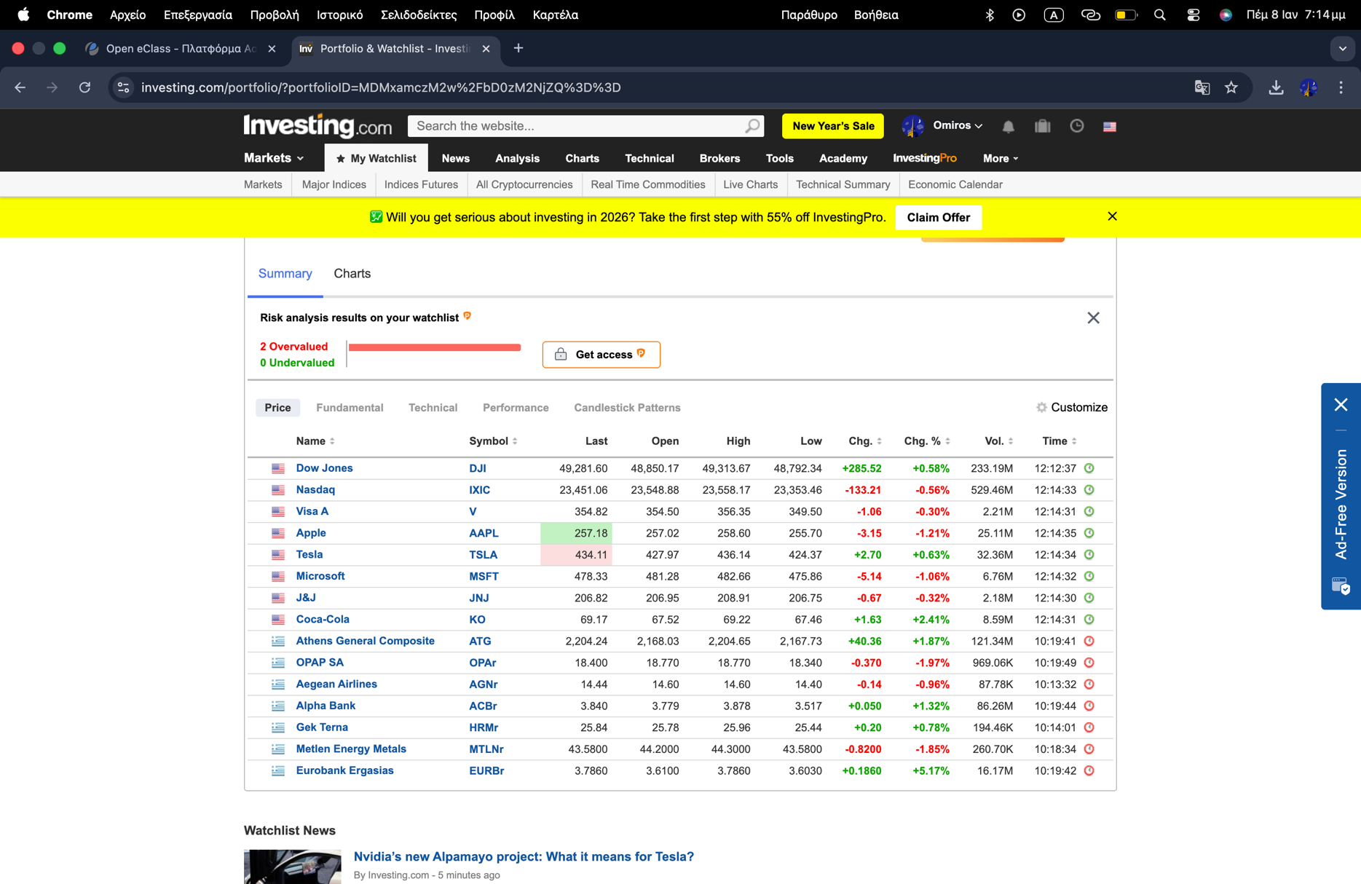
ΠΑΡΕΥΡΕΘΗΚΑ ΣΤΟ ΜΑΘΗΜΑ ΑΛΛΑ ΕΙΧΑ ΠΡΟΒΛΗΜΑ ΜΕ ΤΟ EXCEL ΟΠΟΤΕ ΤΟ ΟΛΟΚΛΗΡΩΣΑ ΜΕ ΑΛΛΟΝ ΥΠΟΛΟΓΙΣΤΗ ΤΗΝ ΕΠΟΜΕΝΗ ΜΕΡΑ

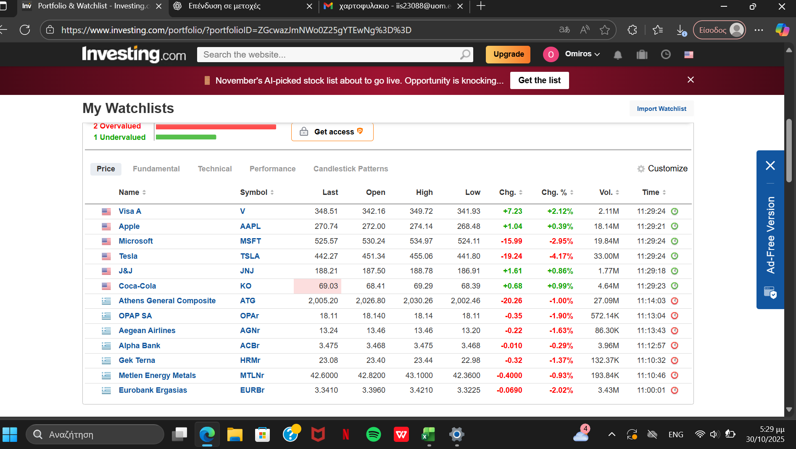

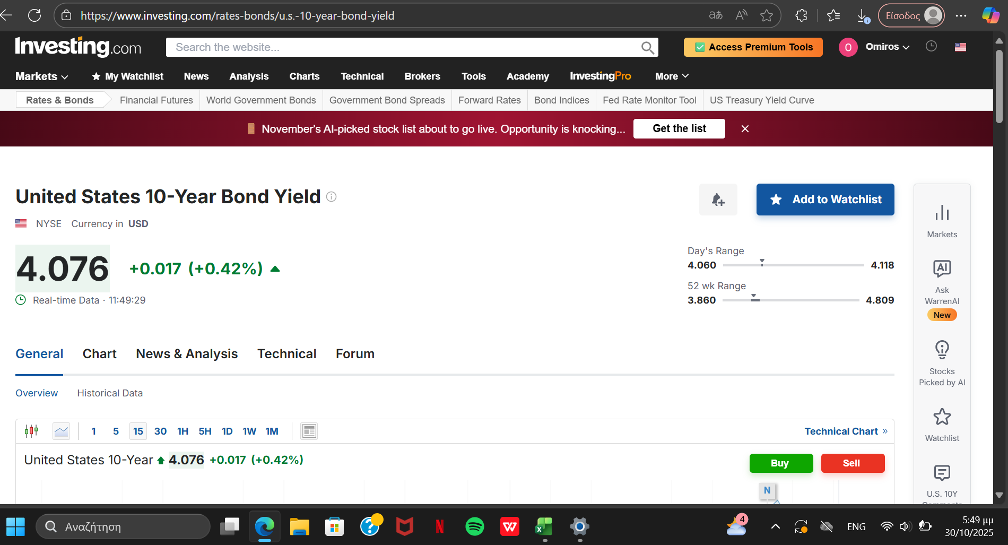

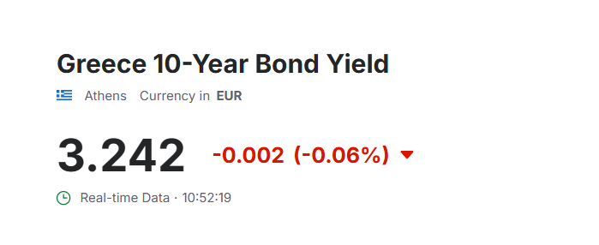

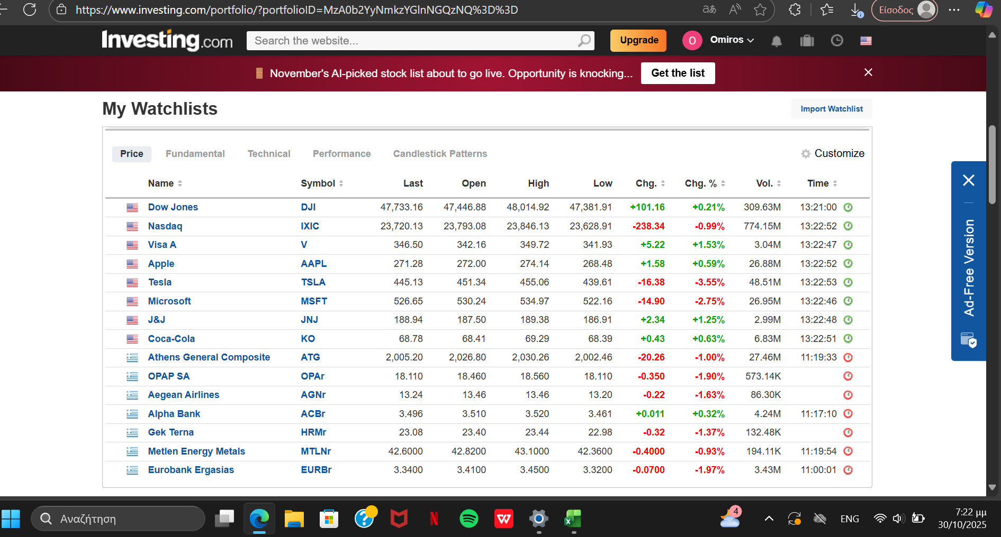

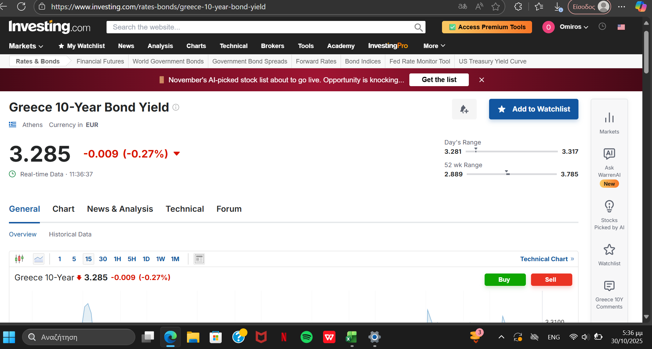

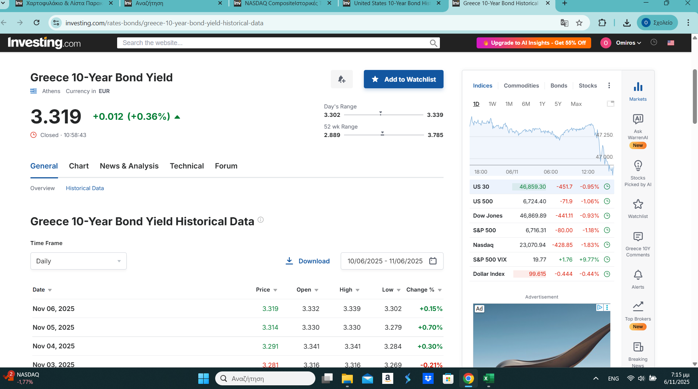

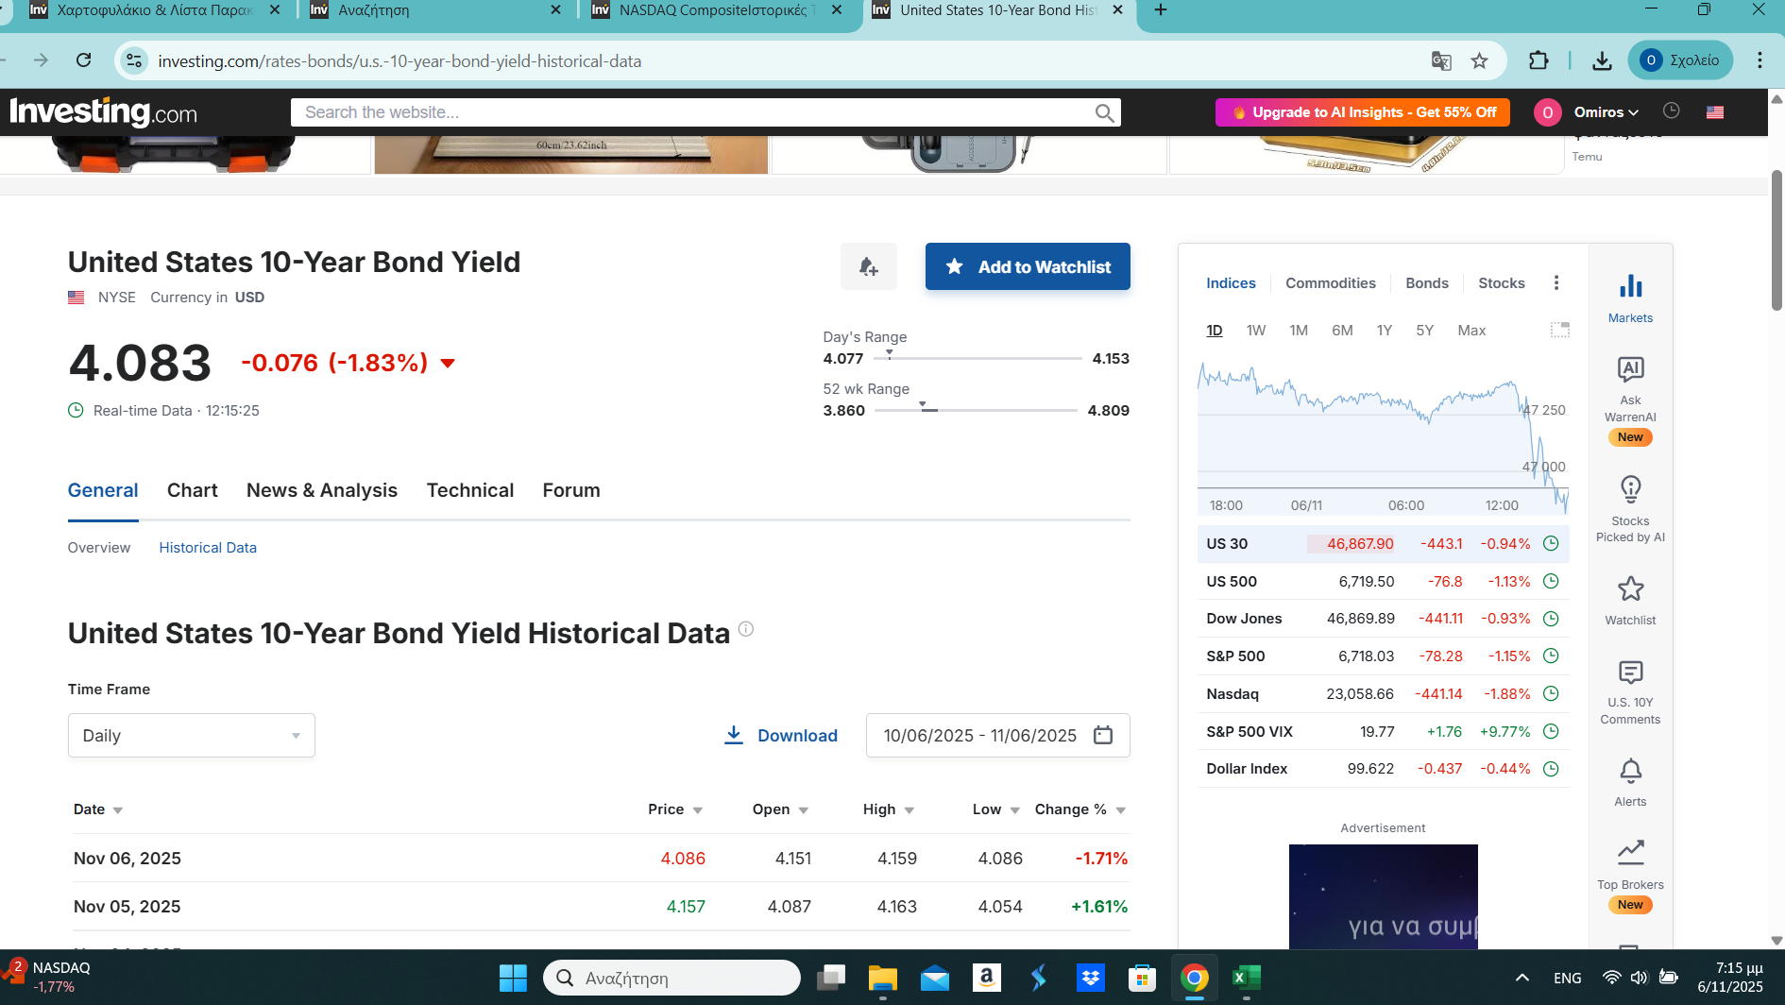

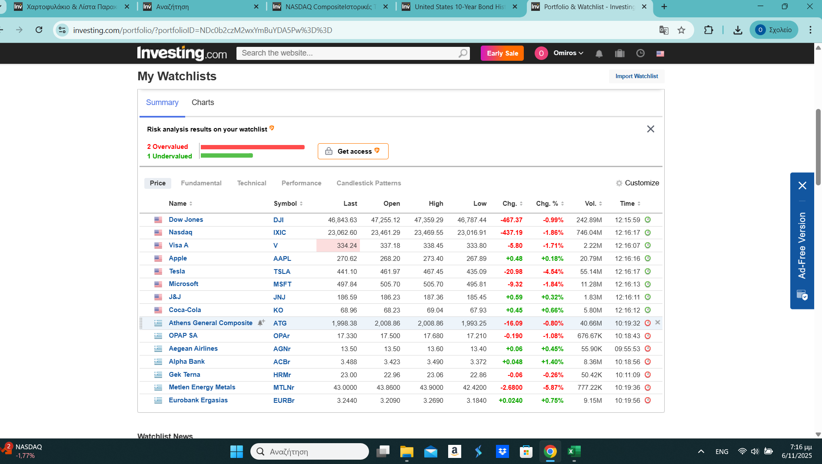

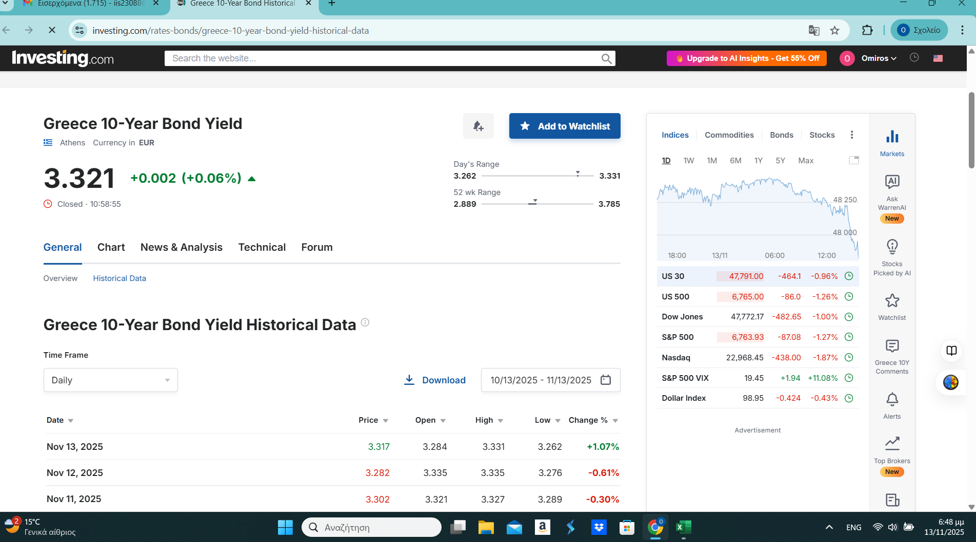

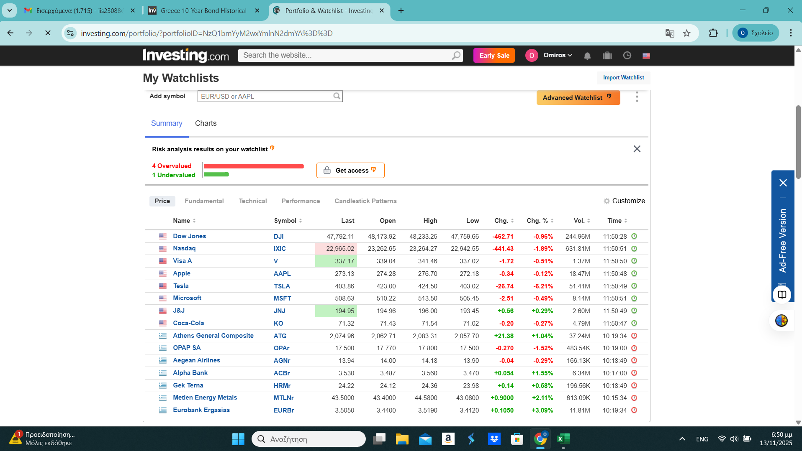

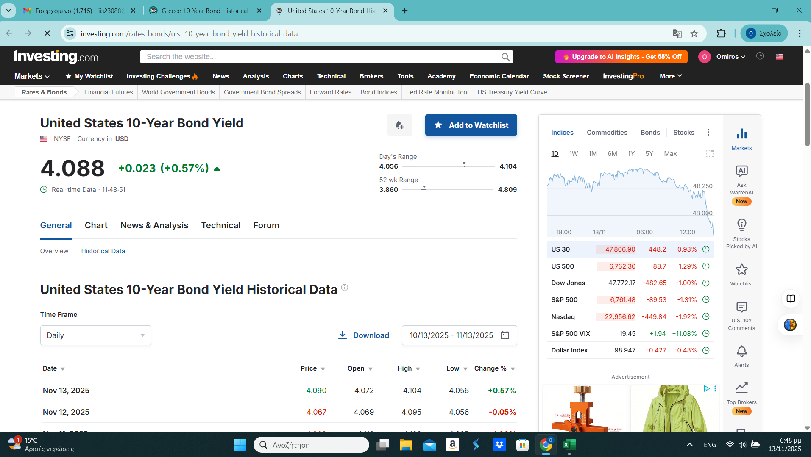

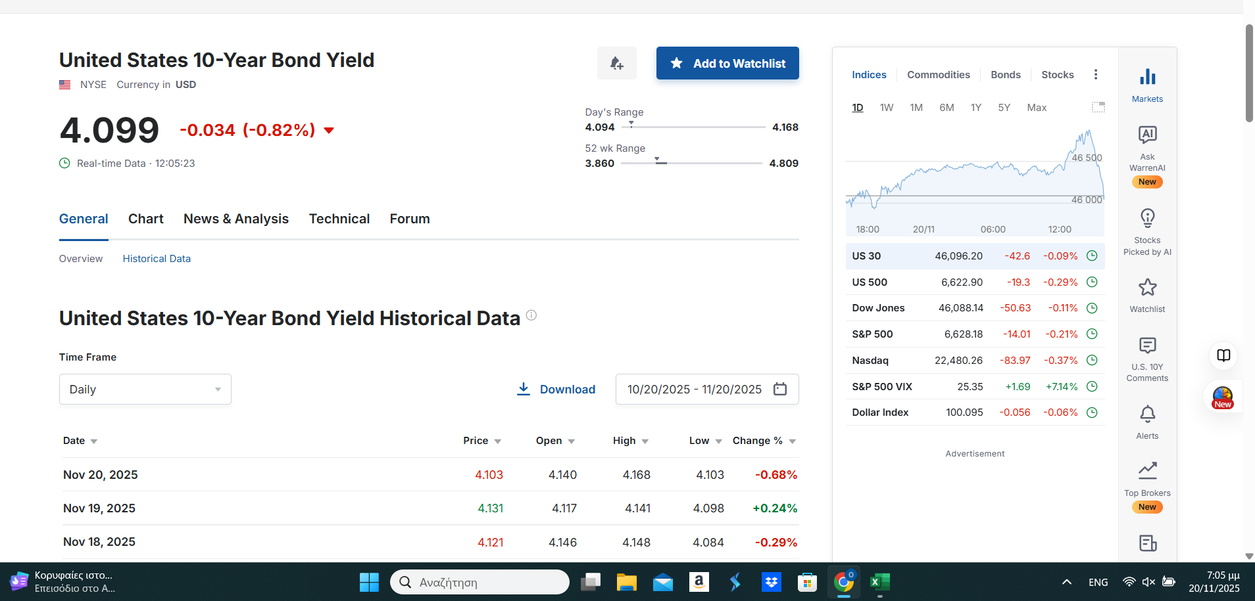
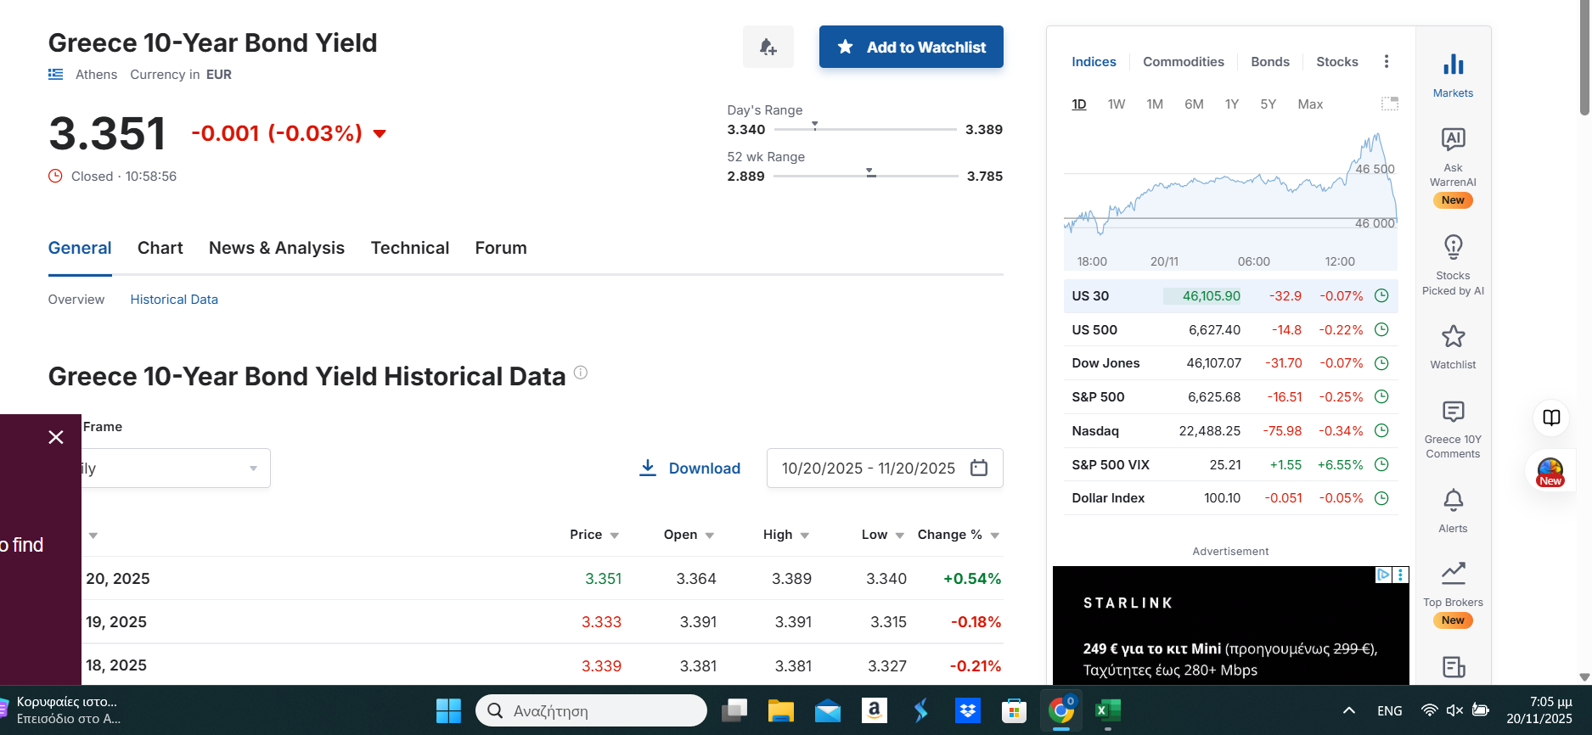

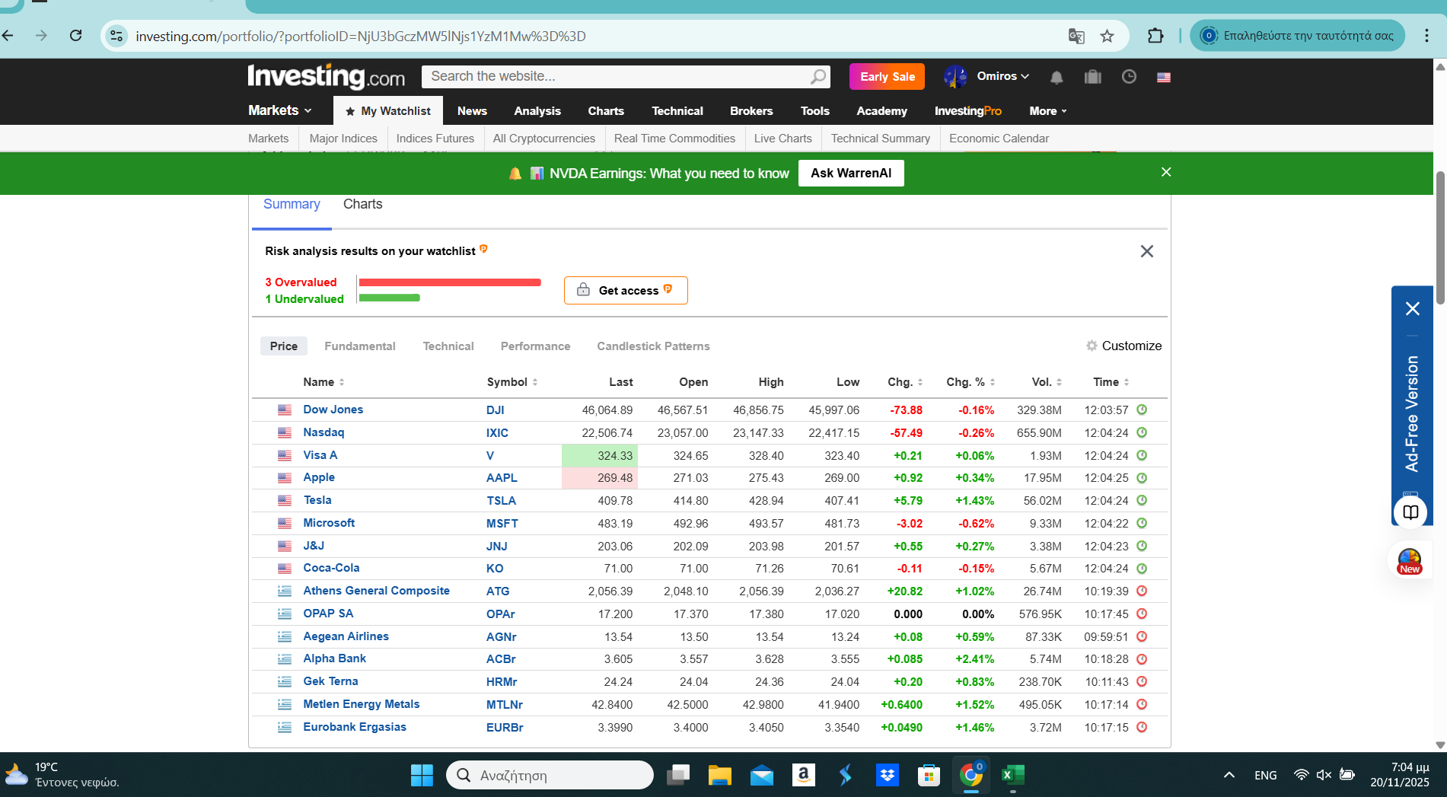

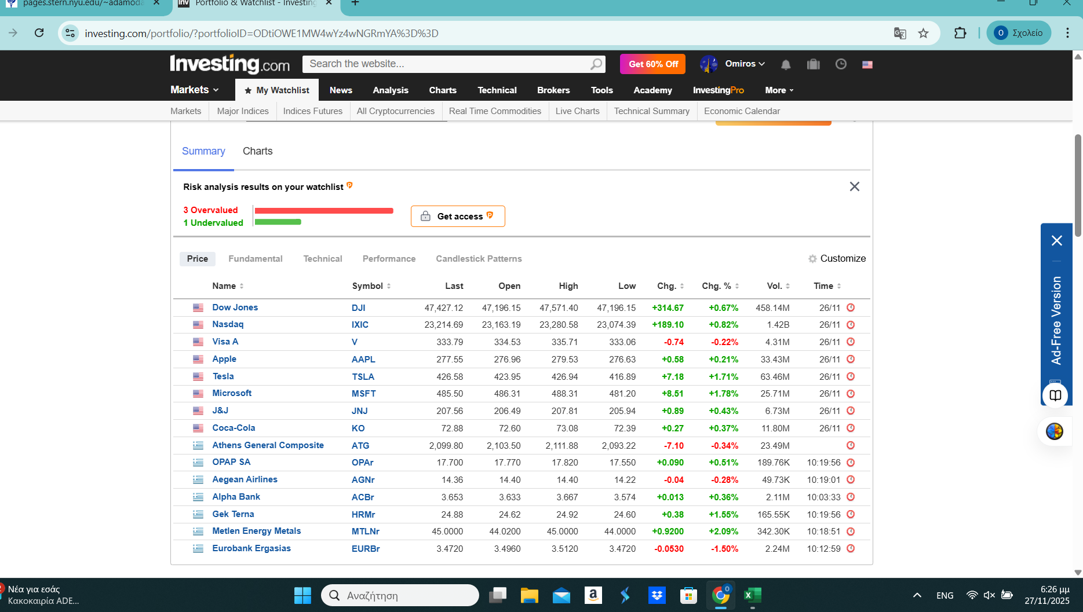

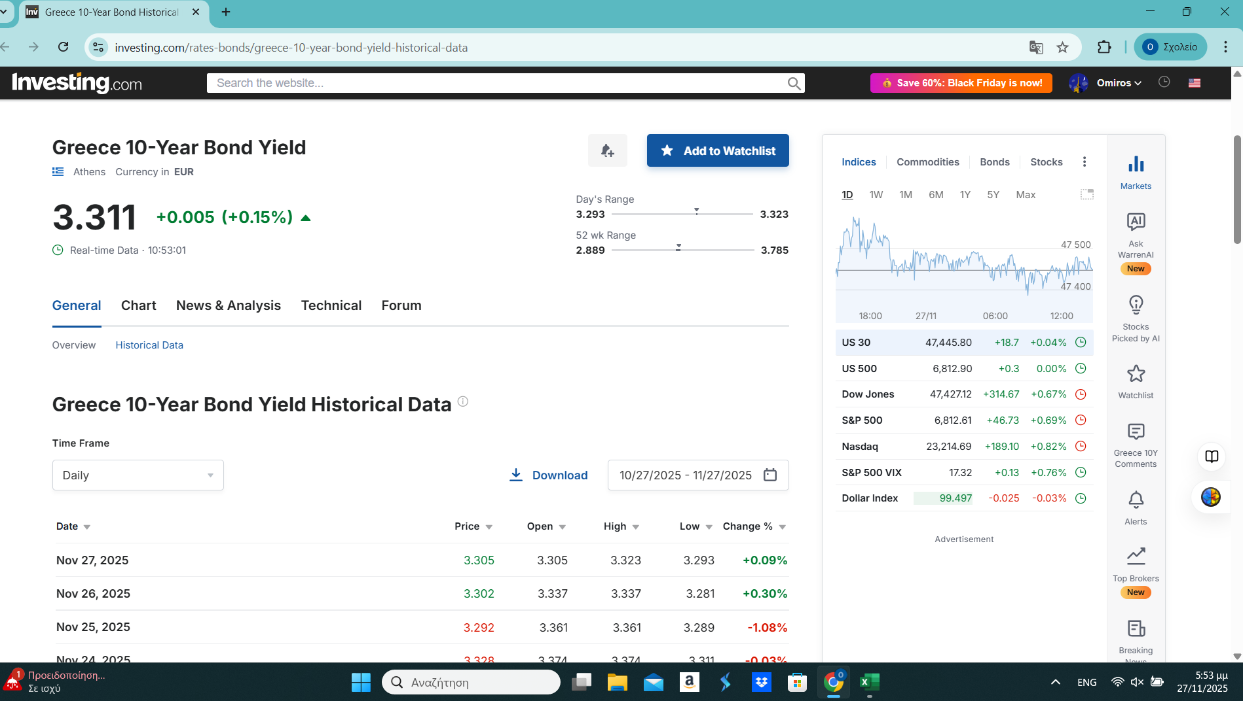

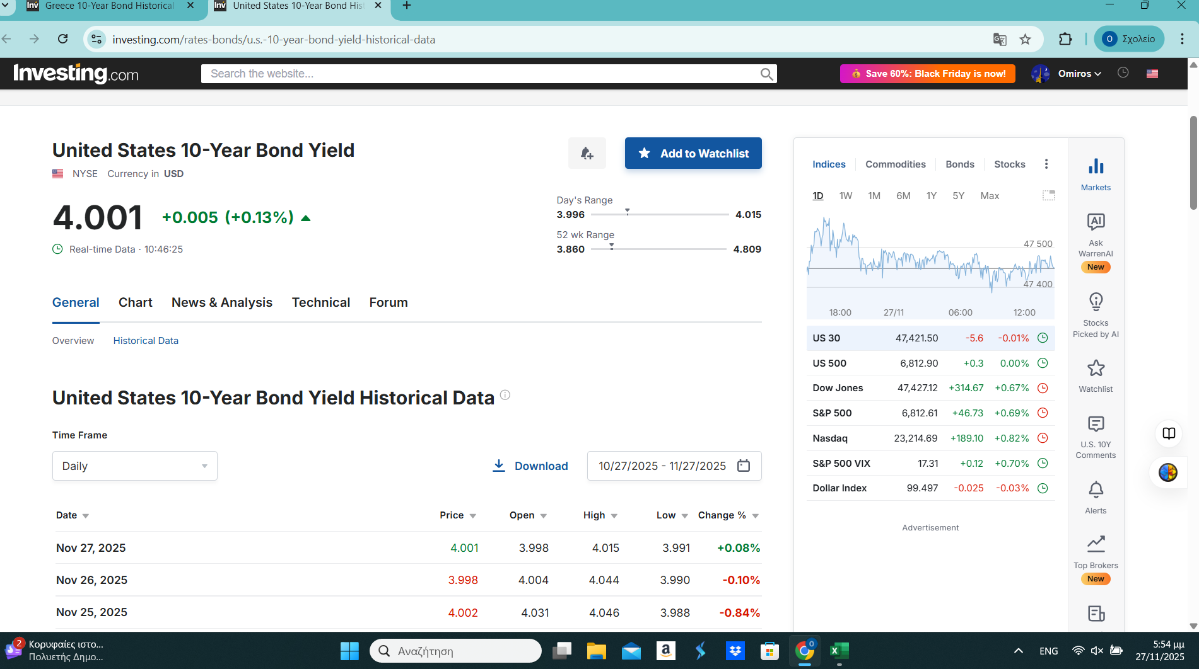

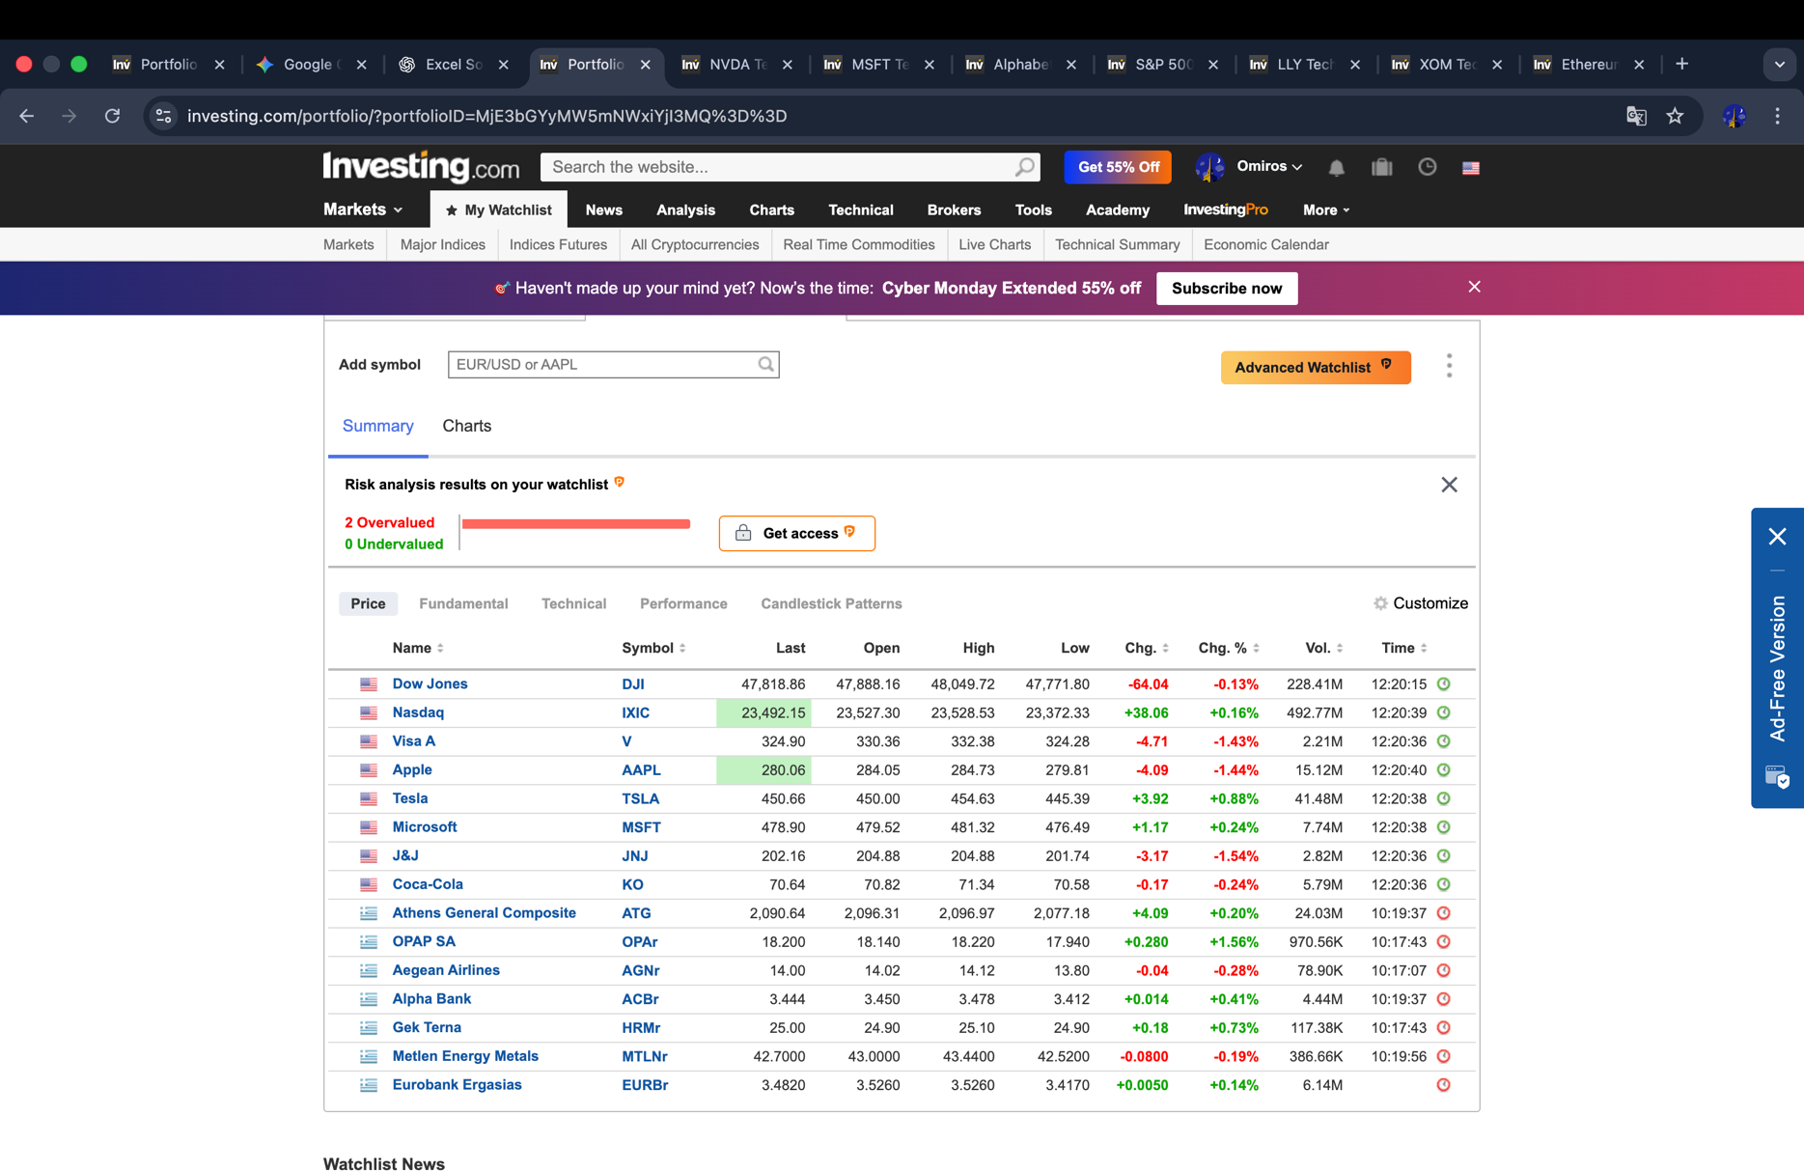

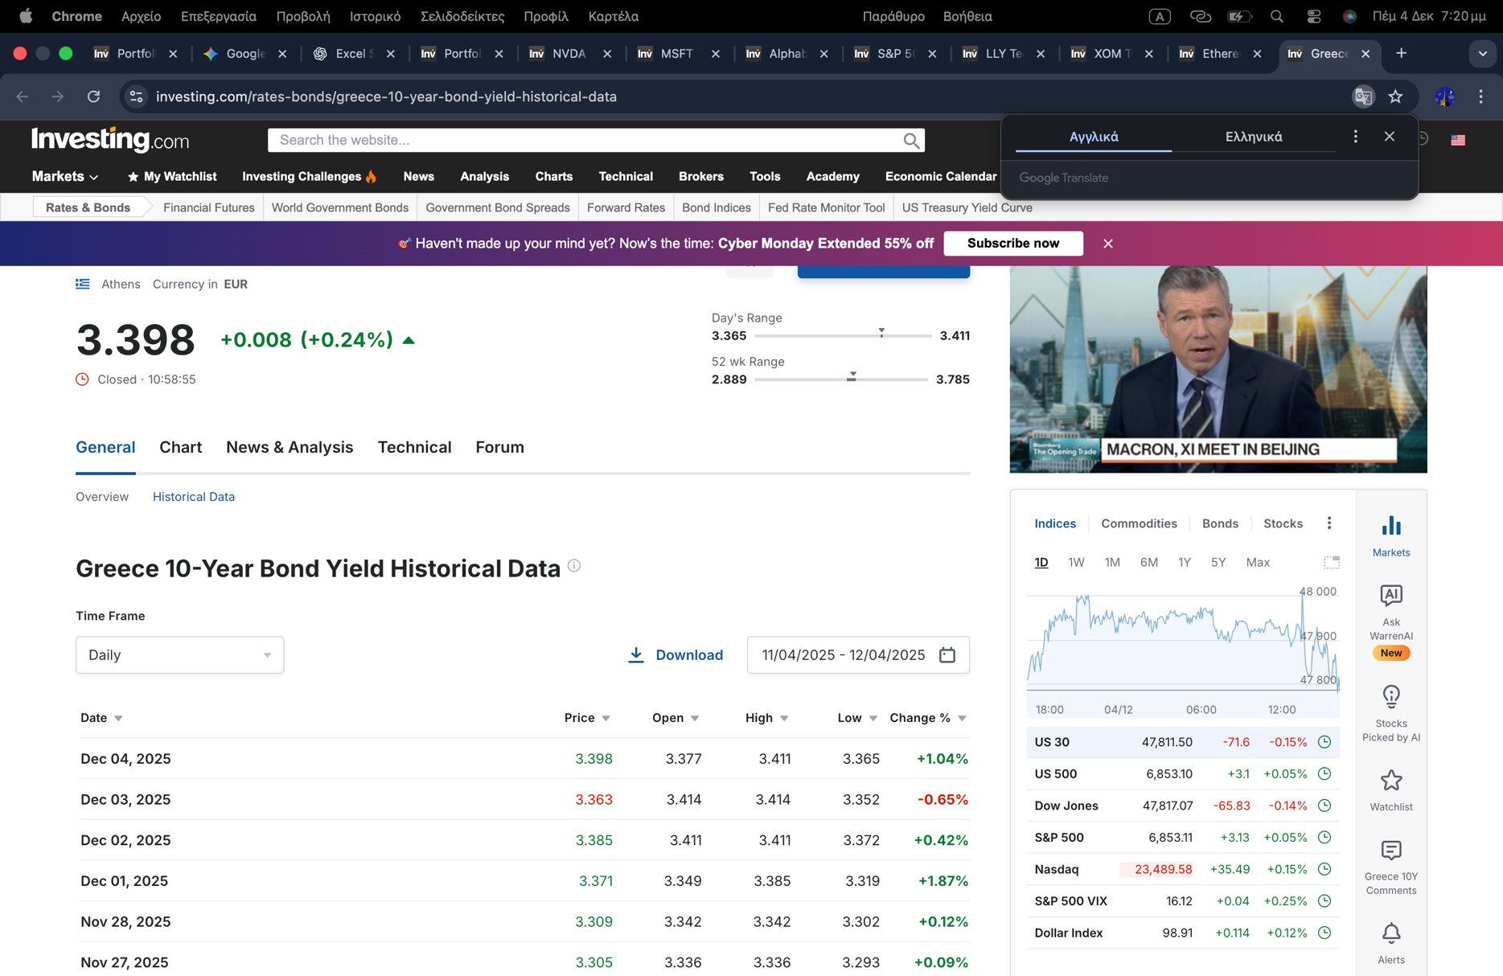

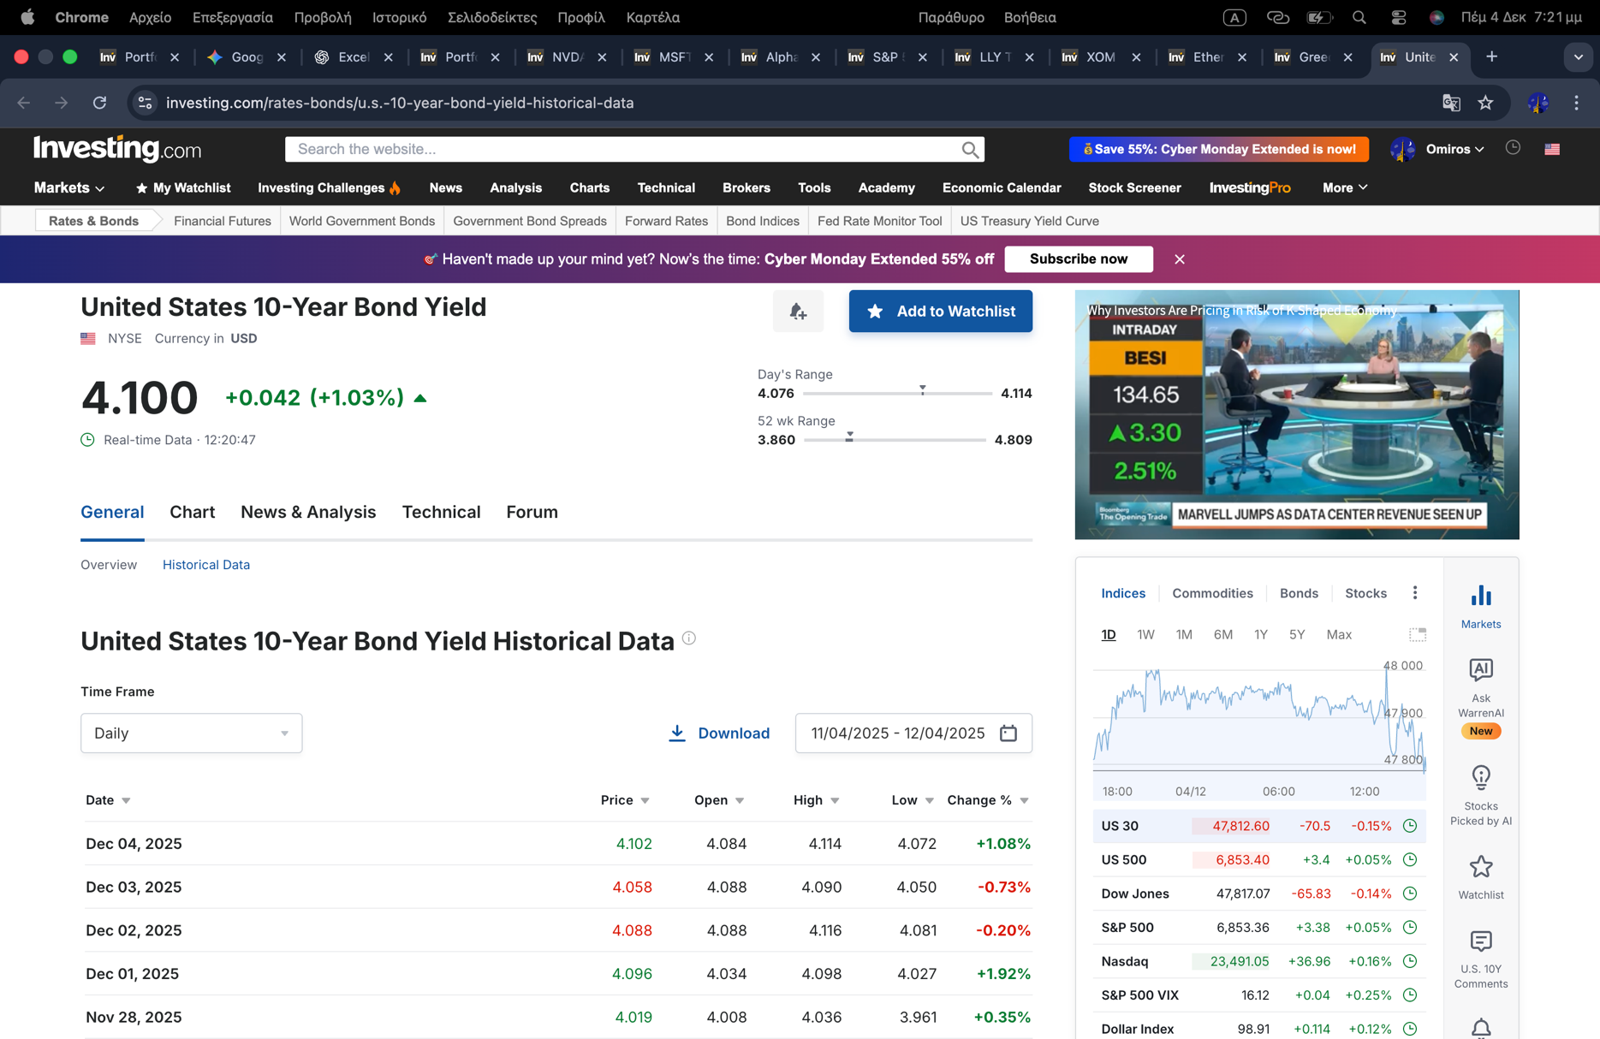

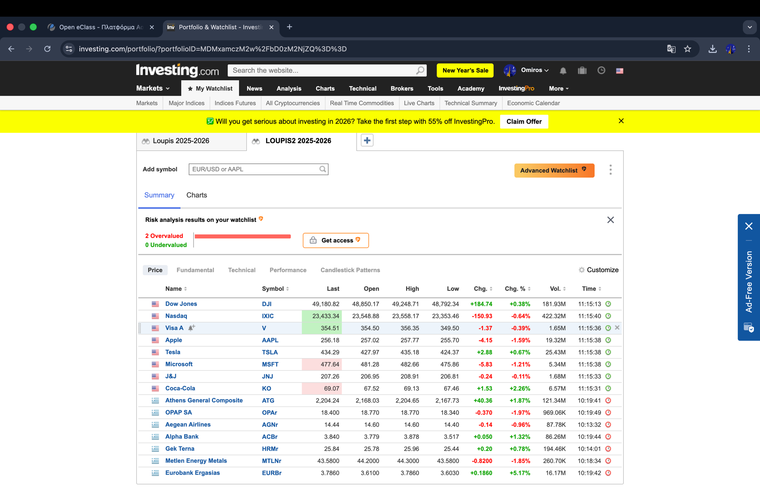

 | δε φαινοταν η ημερομηνια όταν το τραβηξα. Οποτε ανεβαζω και ένα σκριν που φαινεται.

ΟΜΟΛΟΓΑ USA
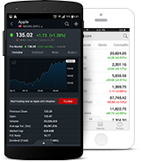
USA 10 YEAR BOND YIELD | Date | Price | Open | High | Low | Change % | https://www.investing.com/rates-bonds/u.s.-10-year-bond-yield-historical-data
 | 23/10/2025 | 0.03983 |  | 0.03970 | 0.03949
 | 2025-10-30 | 0.04071 |  | 0.04118 | 0.0406 |  | ΔΙΑΔΙΚΑΣΙΑ YΠΟΛΟΓΙΣΜΟΥ ΑΞΙΑΣ ΟΜOΛΟΓΩΝ και ΟΜΟΛΟΓΙΩΝ
 | 2025-11-06 | 0.04083 |  | 0.04153 | 0.04077 |  | [ΖΗΤΟΥΜΕΝΟ Η ΤΙΜΗ ΠΩΛΗΣΗΣ]
 | 2025-11-13 | 0.04088 |  | 0.04104 | 0.04056 |  |  |  |  |  |  |  | ΤΙΜΗ ΟΜΟΛΟΓΙΑΣ (ΥΠΟΘΕΤΟΥΜΕ ΣΤΗΝ ΟΝΟΜΑΣΤΙΚΗ ΑΞΙΑ ΤΗΝ ΗΜΕΡΟΜΗΝΙΑ ΑΓΟΡΑΣ 100%)
 | 2025-11-20 | 0.04098 |  | 0.04168 | 0.04094 |  | V | 1,000 | ΤΙΜΗ ΣΤΟ ΑΡΤΙΟ ή ΟΝΟΜΑΣΤΙΚΗ ΑΞΙΑ ΟΜΟΛΟΓΙΑΣ | [Face Value or Par value]
 | 2025-11-27 | 0.04001 |  | 0.04015 | 0.03996 |  | n | 10 | ΧΡΟΝΟΣ ΓΙΑ ΝΑ ΛΗΞΗ | [Life to Maturity] |  |  | ΕΠΙΤΟΚΙΟ-ΑΠΟΔΟΣΗ ΤΗΝ ΗΜΕΡΟΜΗΝΙΑ ΑΓΟΡΑΣ ΤΟΥ ΟΜΟΛΟΓΙΑΣ
 | 2025-12-04 | 0.03398 |  | 0.03411 | 0.03365 |  | nm | 10 |  |  |  |  | πχ ΕΔΏ 1/3/2018
 | 2025-12-11 | 0.04125 |  | 0.04157 | 0.04102 |  | m | 1 | ΚΑΘΕ ΠΕΡΙΟΔΟΣ (1 ΕΤΟΣ, 2 ΕΞΑΜΗΜΟ, 12 ΜΗΝΕΣ) | [every period] |  |  | ΕΠΙΤΟΚΙΟ-ΑΠΟΔΟΣΗ ΤΗΝ ΗΜΕΡΟΜΗΝΙΑ ΑΠΟΤΙΜΗΣΗΣ ΤΟΥ ΟΜΟΛΟΓΟΥ
 |  |  |  |  |  |  | Ct | 39.83 | ΤΟΚΟΣ ΚΟΥΠΟΝΙΟΥ ΣΤΟ ΧΡΟΝΟ t | [Coupon Interest] |  |  | πχ ΕΔΏ 31/5/2017
 |  |  |  |  |  |  | %C | 3.983% | ΕΠΙΤΟΚΙΟ ΚΟΥΠΟΝΙΟΥ | [Coupon Rate]
 |  |  |  |  |  |  | i | 0.041 | ΕΠΙΤΟΚΙΟ ΑΓΟΡΑΣ | [Market Rate]

 |  |  |  |  |  |  | Pt | 989 | ΚΑΘΑΡΗ ΤΙΜΗ ΑΓΟΡΑΣ | [Bond Price]
 |  |  |  |  |  |  |  | 98.86% | ΥΠΟ ΤΟ ΑΡΤΙΟ

 |  |  |  |  |  |  | ΑΝΑΛΥΤΙΚΑ
 |  |  |  |  |  |  | ΠΛΗΡΩΜΕΣ ΠΕΡΙΟΔΟΥ (ΕΤΗΣΙΕΣ)
 |  |  |  |  |  |  | ΠΑΡΟΥΣΑ ΑΞΙΑ ΤΟΚΟΜΕΡΙΔΙΩΝ
 |  |  |  |  |  |  |  |  |  | ΠΑΡΟΥΣΑ ΑΞΙΑ ΤΙΜΗΣ ΚΑΤΑ ΤΗΝ ΛΗΞΗ
 |  |  |  |  |  |  | ΡΟΕΣ |  | PVIFA(r,n) | ΡΟΕΣ |  | PVIF(r,n)
 |  |  |  |  |  |  | 40 | x | 8.061 | 1000.0 | x | 0.667
 |  |  |  |  |  |  |  | 321.06 |  |  | 667.50

 |  |  |  |  |  |  |  | παρουσα αξια τοκομεριδιων |  |  | 321.06
 |  |  |  |  |  |  |  | παρουσα αξια τιμης ληξης |  |  | 667.50

 |  |  |  |  |  |  |  | αγοραια τιμη ομολ. |  | Pt | 988.55
 |  |  |  |  |  |  |  | πωληση υπο(-), υπερ(+) το αρτιο |  |  | 98.86% |  | ΤΙΜΗ ΟΜΟΛΟΓΙΑΣ ΤΗΝ ΗΜΕΡΟΜΗΝΙΑ ΑΠΟΤΙΜΗΣΗΣ ΤΟΥ ΟΜΟΛΟΓΟΥ
 |  |  |  |  |  |  |  | απόδοση-στη-λήξη |  |  |  |  | πχ ΕΔΏ 24/5/2018

 |  |  |  |  |  |  |  |  |  | ΥΠΟΛΟΓΙΣΜΟΣ ΤΙΜΗΣ ΟΜΟΛΟΓΙΑΣ

 |  |  |  |  |  |  |  |  |  | ΥΠΟΛΟΓΙΣΜΟΣ ΑΠΟΔΟΣΗΣ ΣΤΗ ΛΗΞΗ

GREECE Markowitz
 |  |  |  |  |  |  |  |  |  |  |  |  |  | OPAr | AGNr | ACBr | HRMr | MTLNr | EURBr | ΧΑΡΤΟΦΥΛΑΚΙΟ
 |  |  |  |  |  |  |  |  |  |  |  | AVERAGE (AEG) |  | 0.063% | 0.109% | 0.362% | -0.111% | 0.118% | 0.245% | 0.00131 | ΜΕΣΗ ΑΠΌΔΟΣΗ ΧΑΡΤΟΦΥΛΑΚΙΟΥ
Trade Date | OPAr | AGNr | ACBr | HRMr | MTLNr | EURBr | ΧΑΡΤΟΦΥΛΑΚΙΟ | 0 | ME | 0 |  | VARIANCE |  | 0.00024 | 0.00030 | 0.00058 | 0.00017 | 0.00035 | 0.00041 |  | ΔΙΑΚ. ΧΑΡΤΟΦΥΛΑΚΙΟΥ
 |  |  |  |  |  |  |  |  |  |  |  | STAND DEV |  | 0.01546 | 0.01725 | 0.02405 | 0.01319 | 0.01874 | 0.02021 |  | ΤΥΠ.ΑΠΟΚΛ. ΧΑΡΤΟΦΥΛΑΚΙΟΥ
24.10.2024 | -0.0019 | 0.0058 | -0.0175 | -0.0053 | 0.0109 | 0.0050 | -0.0005 | ΠΙΝΑΚΑΣ ΣΥΝΔΙΑΚΥΜΑΝΣΕΩΝ |  |  |  | COUNT |  | 247 | 247 | 247 | 247 | 247 | 247
25.10.2024 | -0.0038 | -0.0243 | -0.0085 | 0.0035 | -0.0293 | -0.0106 | -0.0122 | COVARIANCE MATRIX
29.10.2024 | 0.0070 | -0.0020 | 0.0149 | 0.0000 | 0.0031 | 0.0252 | 0.0080 | Δεδομενα/Αναλυση δεδομενων/Συνδιακυμανση
30.10.2024 | -0.0166 | -0.0199 | -0.0373 | 0.0131 | 0.0123 | -0.0141 | -0.0104 | ΣΥΜΠΛΗΡΩΣΗ ΠΙΝΑΚΑ ΜΕ TRANSPOSE
Η ΣΥΝΔΙΑΚΥΜΑΝΣΗ αποτελεί ένα μέτρο της σχέσης μεταξύ δύο περιοχών δεδομένων. Το εργαλείο ανάλυσης "Συνδιακύμανση" αποδίδει το μέσο όρο του γινομένου των αποκλίσεων των σημείων δεδομένων από τις αντίστοιχες μέσες τιμές τους.
Η ΣΥΝΔΙΑΚΥΜΑΝΣΗ αποτελεί ένα μέτρο της σχέσης μεταξύ δύο περιοχών δεδομένων. Το εργαλείο ανάλυσης "Συνδιακύμανση" αποδίδει το μέσο όρο του γινομένου των αποκλίσεων των σημείων δεδομένων από τις αντίστοιχες μέσες τιμές τους.
31.10.2024 | 0.0103 | 0.0040 | 0.0073 | 0.0138 | -0.0228 | -0.0058 | 0.0011
01.11.2024 | 0.0006 | -0.0070 | 0.0151 | -0.0009 | -0.0006 | 0.0152 | 0.0037 |  | OPAr | AGNr | ACBr | HRMr | MTLNr | EURBr
04.11.2024 | -0.0284 | -0.0142 | 0.0000 | -0.0017 | -0.0031 | 0.0109 | -0.0061 | OPAr | 0.00023895050122
05.11.2024 | 0.0020 | 0.0041 | 0.0092 | -0.0164 | 0.0050 | 0.0153 | 0.0032 | AGNr | 8.6918497172E-05 | 0.00029754383032
06.11.2024 | -0.0119 | -0.0010 | 0.0120 | -0.0017 | 0.0031 | 0.0109 | 0.0019 | ACBr | 0.00015923941769 | 0.00013635720375 | 0.00057847332916
07.11.2024 | 0.0000 | 0.0010 | -0.0035 | -0.0185 | -0.0031 | -0.0018 | -0.0043 | HRMr | 8.5540557112E-07 | -1.6459101755E-05 | 2.8102689095E-05 | 0.00017390676653
08.11.2024 | -0.0027 | 0.0051 | 0.0519 | -0.0018 | 0.0148 | 0.0283 | 0.0159 | MTLNr | 9.7956965641E-05 | 0.00017136648426 | 0.00019921995566 | 1.2419309892E-05 | 0.00035113042697
11.11.2024 | 0.0046 | 0.0171 | 0.0468 | -0.0170 | 0.0195 | -0.0049 | 0.0110 | EURBr | 0.00013694483497 | 0.00014880840542 | 0.00029244747674 | 9.812794973E-06 | 0.00017909391226 | 0.00040863046718
12.11.2024 | -0.0020 | -0.0120 | 0.0288 | 0.0224 | -0.0066 | -0.0005 | 0.0050
13.11.2024 | -0.0066 | -0.0102 | -0.0093 | -0.0080 | -0.0006 | -0.0169 | -0.0086
14.11.2024 | 0.0060 | 0.0051 | 0.0012 | 0.0080 | 0.0066 | -0.0144 | 0.0021 |  | OPAr | AGNr | ACBr | HRMr | MTLNr | EURBr |  | Wr
15.11.2024 | 0.0033 | -0.0164 | -0.0176 | -0.0116 | -0.0060 | -0.0008 | -0.0082 | OPAr | 0.00024 | 0.00009 | 0.00016 | 0.00000 | 0.00010 | 0.00014 |  | 16.67% | OPAr
18.11.2024 | -0.0106 | -0.0166 | -0.0095 | 0.0213 | -0.0208 | 0.0181 | -0.0030 | AGNr | 0.00009 | 0.00030 | 0.00014 | -0.00002 | 0.00017 | 0.00015 |  | 16.67% | AGNr | MMULT(TRANSPOSE(COVRij-ER);(COVRij-ER))/n)
19.11.2024 | -0.0087 | -0.0320 | -0.0174 | -0.0132 | -0.0501 | -0.0146 | -0.0227 | ACBr | 0.00016 | 0.00014 | 0.00058 | 0.00003 | 0.00020 | 0.00029 |  | 16.67% | ACBr | COVRij | ΠΙΝΑΚΑΣ ΣΥΝΔΙΑΚΥΜΑΝΣΗΣ ΑΠΟΔΟΣΕΩΝ
20.11.2024 | 0.0120 | 0.0214 | 0.0116 | -0.0098 | 0.0174 | 0.0096 | 0.0104 | HRMr | 0.00000 | -0.00002 | 0.00003 | 0.00017 | 0.00001 | 0.00001 |  | 16.67% | HRMr | ER | ΑΝΑΜΕΝΟΜΕΝΗ ΑΠΟΔΟΣΗ
21.11.2024 | 0.0178 | 0.0011 | 0.0051 | 0.0248 | 0.0038 | 0.0218 | 0.0124 | MTLNr | 0.00010 | 0.00017 | 0.00020 | 0.00001 | 0.00035 | 0.00018 |  | 16.67% | MTLNr
22.11.2024 | 0.0322 | 0.0147 | -0.0207 | 0.0000 | 0.0095 | -0.0020 | 0.0056 | EURBr | 0.00014 | 0.00015 | 0.00029 | 0.00001 | 0.00018 | 0.00041 |  | 16.67% | EURBr | n= ΑΡΙΘΜΟΣ ΠΑΡΑΤΗΡΗΣΕΩΝ
25.11.2024 | -0.0153 | 0.0186 | -0.0052 | 0.0009 | -0.0057 | 0.0044 | -0.0004 |  |  |  |  |  |  |  |  | 100.00%
26.11.2024 | 0.0140 | -0.0103 | -0.0053 | 0.0087 | -0.0038 | 0.0063 | 0.0016 | ΠΙΝΑΚΑΣ ΣΥΝΔΙΑΚΥΜΑΝΣΕΩΝ |  |  |  |  |  |  |  |  | SUM(TRANSPOSE(W)*ER)
27.11.2024 | 0.0006 | 0.0103 | -0.0166 | -0.0087 | -0.0045 | -0.0107 | -0.0049 | MMULT(TRANSPOSE(Rij-ER);(Rij-ER))/n |  |  |  |  |  |  | 0.0013095925973 |  | Αναμενομενη Αποδοση Χαρτοφυλακιου
28.11.2024 | -0.0083 | -0.0103 | -0.0067 | 0.0017 | -0.0051 | -0.0129 | -0.0069 | Rij | ΠΙΝΑΚΑΣ ΑΠΟΔΟΣΕΩΝ |  |  |  |  |  | 0.00014818899511 |  | Συνδιακυμανση Χαρτοφυλακιου
29.11.2024 | -0.0096 | -0.0188 | -0.0088 | 0.0017 | -0.0013 | -0.0050 | -0.0070 | ER | ΑΝΑΜΕΝΟΜΕΝΗ ΑΠΟΔΟΣΗ |  |  |  |  |  | 0.012173290234 |  | Τυπικη Αποκλιση Χαρτοφυλακιου
02.12.2024 | 0.0000 | 0.0229 | 0.0479 | 0.0026 | 0.0367 | 0.0545 | 0.0274 | n= ΑΡΙΘΜΟΣ ΠΑΡΑΤΗΡΗΣΕΩΝ
03.12.2024 | -0.0130 | 0.0184 | 0.0116 | -0.0070 | -0.0213 | 0.0160 | 0.0008 |  |  |  |  |  |  |  |  | MMULT(MMULT(TRANSPOSE(Wr);COVij);Wr)
04.12.2024 | 0.0110 | 0.0020 | 0.0102 | -0.0079 | -0.0140 | 0.0244 | 0.0043 |  |  |  |  |  |  |  |  | CTRL+SHIFT+ENTER
05.12.2024 | 0.0205 | 0.0279 | 0.0362 | -0.0097 | 0.0316 | 0.0095 | 0.0193
06.12.2024 | 0.0057 | -0.0129 | 0.0073 | -0.0180 | 0.0056 | 0.0072 | -0.0008
09.12.2024 | 0.0031 | 0.0129 | 0.0030 | 0.0000 | 0.0178 | 0.0062 | 0.0072
10.12.2024 | -0.0013 | -0.0168 | -0.0165 | -0.0045 | -0.0043 | -0.0022 | -0.0076
11.12.2024 | -0.0006 | -0.0010 | -0.0037 | 0.0082 | 0.0109 | -0.0018 | 0.0020 | Σεναρια Χαρτοφυλακιου |  |  |  | ΕΛΑΧΙΣΤΟΠΟΙΗΣΗ ΚΙΝΔΥΝΟΥ |  |  |  | ΜΕΓΙΣΤΟΠΟΙΗΣΗ ΚΕΡΔΟΥΣ
12.12.2024 | 0.0069 | 0.0100 | 0.0043 | 0.0027 | 0.0215 | -0.0139 | 0.0052 |  |  |  | Risk Minimized |  |  |  |  | Return Maximized
13.12.2024 | -0.0012 | 0.0196 | -0.0012 | -0.0100 | 0.0094 | 0.0009 | 0.0029 |  | ΙΣΟΜΕΡΕΣ |  | Min | Long | 0% to 25% | 8% to 25% |  | Long | 0% to 25% | 8% to 25%
16.12.2024 | -0.0138 | 0.0048 | -0.0081 | 0.0100 | 0.0070 | -0.0041 | -0.0007 |  | ΧΑΡΤΟΦΥΛΑΚΙΟ |  | Var | Only | Weights | Weights |  | Only | Weights | Weights
17.12.2024 | -0.0244 | -0.0048 | -0.0138 | 0.0090 | -0.0035 | -0.0036 | -0.0069 | ΜΕΤΟΧΕΣ |  | ΜΕΤΟΧΕΣ | Portfolio | Portfolio | Portfolio | Portfolio | ΜΕΤΟΧΕΣ | Portfolio | Portfolio | Portfolio
18.12.2024 | 0.0218 | 0.0000 | 0.0057 | -0.0009 | -0.0047 | 0.0073 | 0.0049 | OPAr | 16.67% | OPAr | 25.34% | 24.54% | 25.00% | 25.00% | OPAr | 0.00% | 0.00% | 8.00%
19.12.2024 | -0.0006 | -0.0058 | -0.0044 | 0.0203 | -0.0082 | 0.0112 | 0.0021 | AGNr | 16.67% | AGNr | 20.02% | 20.13% | 25.00% | 25.00% | AGNr | 0.00% | 25.00% | 9.00%
20.12.2024 | -0.0025 | -0.0167 | -0.0051 | 0.0079 | -0.0119 | 0.0062 | -0.0037 | ACBr | 16.67% | ACBr | -3.25% | 0.00% | 0.38% | 8.00% | ACBr | 100.00% | 25.00% | 25.00%
23.12.2024 | -0.0122 | 0.0010 | -0.0019 | 0.0164 | -0.0066 | -0.0116 | -0.0025 | HRMr | 16.67% | HRMr | 49.38% | 49.20% | 25.00% | 25.00% | HRMr | 0.00% | 0.00% | 8.00%
27.12.2024 | 0.0103 | 0.0020 | 0.0025 | -0.0120 | 0.0000 | 0.0049 | 0.0013 | MTLNr | 16.67% | MTLNr | 5.13% | 4.45% | 15.02% | 9.00% | MTLNr | 0.00% | 25.00% | 25.00%
30.12.2024 | -0.0038 | -0.0090 | 0.0262 | -0.0096 | -0.0012 | 0.0022 | 0.0008 | EURBr | 16.67% | EURBr | 3.39% | 1.68% | 9.60% | 8.00% | EURBr | 0.00% | 25.00% | 25.00%
31.12.2024 | 0.0064 | 0.0109 | -0.0031 | 0.0087 | 0.0114 | -0.0045 | 0.0050 | Αθροισμα | 100.00% | Αθροισμα | 100.0% | 100.0% | 100.0% | 100.0% | ΑΘΡΟΙΣΜΑ | 100.0% | 100.0% | 100.0%
02.01.2025 | 0.0051 | 0.0069 | 0.0000 | -0.0326 | 0.0282 | 0.0120 | 0.0033
03.01.2025 | -0.0025 | 0.0175 | 0.0202 | 0.0089 | 0.0017 | 0.0119 | 0.0096 | Αναμ. Αποδ. | 0.00131 | Αναμ. Αποδ. | -0.00015 | -0.00008 | 0.00058 | 0.00074 | Αναμ. Αποδ. | 0.00362 | 0.00208 | 0.00187
07.01.2025 | 0.0158 | 0.0219 | 0.0310 | 0.0193 | 0.0098 | 0.0217 | 0.0199 | Διακ. | 0.00015 | Διακ. | 0.00008 | 0.00008 | 0.00011 | 0.00011 | Διακ. | 0.00058 | 0.00024 | 0.00021
08.01.2025 | -0.0120 | -0.0133 | 0.0146 | -0.0026 | -0.0209 | 0.0051 | -0.0048
09.01.2025 | -0.0063 | -0.0077 | -0.0023 | -0.0185 | 0.0006 | 0.0047 | -0.0049 | Τυπικη Αποκλ. | 0.01217 | Τυπικη Αποκλ. | 0.00910 | 0.00912 | 0.01032 | 0.01045 | Τυπικη Αποκλ. | 0.02405 | 0.01559 | 0.01456
10.01.2025 | -0.0090 | -0.0010 | -0.0029 | 0.0080 | -0.0088 | -0.0060 | -0.0033
13.01.2025 | 0.0026 | -0.0126 | -0.0111 | -0.0035 | -0.0221 | -0.0246 | -0.0119 | Data/Solver |  | CV | -62.68350675 | -115.12582369 | 17.862241977 | 14.049774278 |  | 6.6441335633 | 7.481588441 | 7.775108122
14.01.2025 | 0.0216 | -0.0010 | 0.0012 | -0.0009 | -0.0097 | 0.0204 | 0.0053 | MIN-MAX
15.01.2025 | 0.0038 | 0.0010 | 0.0169 | -0.0206 | 0.0079 | 0.0030 | 0.0020
16.01.2025 | -0.0050 | -0.0148 | 0.0000 | -0.0045 | -0.0012 | 0.0178 | -0.0013
17.01.2025 | 0.0094 | 0.0030 | 0.0274 | -0.0229 | -0.0012 | 0.0443 | 0.0100
20.01.2025 | 0.0050 | -0.0040 | -0.0073 | -0.0225 | 0.0275 | -0.0162 | -0.0029
21.01.2025 | -0.0106 | 0.0559 | 0.0017 | 0.0281 | 0.0111 | 0.0106 | 0.0161
22.01.2025 | 0.0106 | 0.0305 | -0.0287 | -0.0121 | -0.0135 | -0.0345 | -0.0080
23.01.2025 | 0.0019 | -0.0267 | -0.0012 | -0.0284 | -0.0036 | -0.0008 | -0.0098
24.01.2025 | 0.0165 | 0.0139 | 0.0162 | -0.0039 | 0.0229 | 0.0145 | 0.0134
27.01.2025 | 0.0000 | -0.0121 | 0.0244 | 0.0019 | -0.0146 | -0.0062 | -0.0011
28.01.2025 | 0.0133 | 0.0130 | -0.0011 | 0.0096 | 0.0117 | 0.0083 | 0.0091
29.01.2025 | 0.0078 | -0.0074 | 0.0139 | 0.0114 | 0.0058 | 0.0000 | 0.0052
30.01.2025 | -0.0162 | 0.0083 | 0.0000 | -0.0047 | 0.0023 | 0.0033 | -0.0012
31.01.2025 | 0.0018 | 0.0000 | -0.0145 | 0.0085 | 0.0023 | -0.0062 | -0.0013
03.02.2025 | -0.0109 | -0.0481 | -0.0524 | 0.0112 | -0.0399 | -0.0439 | -0.0307
04.02.2025 | 0.0145 | 0.0029 | 0.0100 | -0.0009 | 0.0036 | 0.0030 | 0.0055
05.02.2025 | -0.0133 | -0.0106 | -0.0029 | -0.0197 | -0.0096 | -0.0026 | -0.0098
06.02.2025 | 0.0235 | 0.0116 | 0.0232 | -0.0067 | 0.0072 | 0.0226 | 0.0136
07.02.2025 | 0.0053 | 0.0096 | 0.0086 | -0.0019 | 0.0101 | 0.0167 | 0.0081
10.02.2025 | -0.0065 | 0.0000 | -0.0172 | 0.0048 | 0.0240 | -0.0108 | -0.0010
11.02.2025 | 0.0000 | -0.0096 | 0.0189 | -0.0038 | 0.0081 | -0.0084 | 0.0009
12.02.2025 | 0.0095 | 0.0000 | 0.0152 | -0.0144 | 0.0120 | 0.0138 | 0.0060
13.02.2025 | 0.0071 | 0.0312 | 0.0313 | -0.0088 | 0.0185 | 0.0247 | 0.0173
14.02.2025 | -0.0118 | 0.0019 | 0.0124 | -0.0029 | 0.0039 | -0.0065 | -0.0005
17.02.2025 | 0.0100 | 0.0046 | 0.0000 | -0.0138 | 0.0208 | 0.0065 | 0.0047
18.02.2025 | 0.0000 | 0.0211 | 0.0096 | 0.0020 | 0.0038 | 0.0161 | 0.0088
19.02.2025 | -0.0041 | 0.0108 | -0.0149 | 0.0000 | -0.0081 | 0.0000 | -0.0027
20.02.2025 | 0.0256 | 0.0071 | 0.0027 | -0.0070 | -0.0099 | 0.0008 | 0.0032
21.02.2025 | -0.0145 | 0.0150 | 0.0133 | 0.0020 | 0.0169 | -0.0072 | 0.0043
24.02.2025 | -0.0159 | -0.0249 | -0.0241 | 0.0020 | -0.0054 | -0.0040 | -0.0121
25.02.2025 | -0.0149 | -0.0136 | 0.0081 | -0.0161 | -0.0038 | 0.0144 | -0.0043
26.02.2025 | 0.0226 | -0.0082 | -0.0086 | -0.0117 | 0.0049 | -0.0016 | -0.0004
27.02.2025 | 0.0047 | -0.0055 | -0.0022 | -0.0015 | -0.0181 | -0.0024 | -0.0042
28.02.2025 | 0.0012 | -0.0046 | 0.0565 | -0.0113 | -0.0179 | 0.0012 | 0.0042
04.03.2025 | 0.0000 | -0.0037 | 0.0173 | -0.0073 | -0.0170 | -0.0028 | -0.0023
05.03.2025 | -0.0041 | 0.0276 | 0.0175 | 0.0031 | 0.0476 | 0.0439 | 0.0226
06.03.2025 | 0.0000 | -0.0045 | 0.0020 | 0.0129 | -0.0110 | -0.0143 | -0.0025
07.03.2025 | 0.0035 | -0.0046 | 0.0157 | 0.0128 | 0.0083 | -0.0320 | 0.0006
10.03.2025 | -0.0012 | 0.0082 | -0.0137 | 0.0121 | 0.0087 | -0.0265 | -0.0021
11.03.2025 | -0.0100 | -0.0082 | 0.0234 | -0.0076 | -0.0065 | 0.0123 | 0.0006
12.03.2025 | 0.0240 | 0.0271 | 0.0581 | 0.0040 | 0.0275 | 0.0454 | 0.0310
13.03.2025 | 0.0006 | 0.0124 | 0.0109 | 0.0015 | 0.0095 | 0.0204 | 0.0092
14.03.2025 | 0.0103 | 0.0337 | 0.0081 | -0.0172 | 0.0063 | 0.0030 | 0.0074
17.03.2025 | -0.0017 | 0.0093 | 0.0173 | -0.0087 | 0.0021 | 0.0053 | 0.0039
18.03.2025 | 0.0017 | -0.0025 | 0.0264 | -0.0021 | 0.0099 | -0.0118 | 0.0036
19.03.2025 | -0.0208 | 0.0283 | -0.0164 | -0.0104 | 0.0057 | 0.0141 | 0.0001
20.03.2025 | 0.0265 | -0.0049 | 0.0000 | 0.0073 | -0.0005 | 0.0000 | 0.0047
21.03.2025 | 0.0357 | 0.0008 | -0.0079 | -0.0104 | -0.0015 | -0.0229 | -0.0010
24.03.2025 | 0.0087 | 0.0082 | 0.0433 | 0.0042 | 0.0285 | 0.0153 | 0.0180
26.03.2025 | 0.0054 | 0.0162 | 0.0046 | 0.0166 | 0.0475 | 0.0296 | 0.0200
27.03.2025 | 0.0140 | -0.0056 | -0.0105 | 0.0056 | 0.0185 | -0.0194 | 0.0004
28.03.2025 | 0.0005 | -0.0065 | -0.0123 | -0.0134 | 0.0084 | -0.0341 | -0.0095
31.03.2025 | -0.0237 | -0.0239 | -0.0617 | -0.0047 | -0.0574 | -0.0401 | -0.0353
01.04.2025 | 0.0135 | 0.0075 | 0.0220 | -0.0131 | 0.0054 | 0.0133 | 0.0081
02.04.2025 | 0.0054 | -0.0243 | 0.0066 | 0.0224 | -0.0005 | 0.0385 | 0.0080
03.04.2025 | -0.0206 | -0.0380 | -0.0341 | -0.0015 | -0.0074 | -0.0497 | -0.0252
04.04.2025 | -0.0516 | -0.0350 | -0.0725 | -0.0021 | -0.0352 | -0.0809 | -0.0462
07.04.2025 | -0.0520 | -0.0467 | -0.1067 | -0.0031 | -0.0716 | -0.1054 | -0.0642
08.04.2025 | 0.0691 | 0.0648 | 0.0944 | -0.0141 | 0.0519 | 0.0854 | 0.0586
09.04.2025 | 0.0051 | 0.0018 | -0.0489 | -0.0016 | -0.0361 | -0.0171 | -0.0162
10.04.2025 | 0.0294 | 0.0282 | 0.0593 | 0.0131 | 0.0506 | 0.0158 | 0.0327
11.04.2025 | 0.0060 | -0.0087 | -0.0244 | -0.0173 | 0.0000 | -0.0095 | -0.0090
14.04.2025 | 0.0199 | 0.0157 | 0.0645 | 0.0016 | 0.0767 | 0.0524 | 0.0385
15.04.2025 | 0.0069 | 0.0017 | 0.0220 | -0.0032 | -0.0019 | 0.0254 | 0.0085
16.04.2025 | 0.0011 | -0.0069 | -0.0215 | 0.0005 | -0.0067 | -0.0038 | -0.0062
17.04.2025 | -0.0117 | 0.0000 | -0.0215 | -0.0323 | -0.0082 | -0.0316 | -0.0175
22.04.2025 | 0.0016 | 0.0104 | 0.0522 | -0.0011 | 0.0268 | 0.0593 | 0.0249
23.04.2025 | 0.0064 | 0.0305 | 0.0119 | 0.0033 | 0.0388 | 0.0158 | 0.0178
24.04.2025 | 0.0048 | 0.0000 | -0.0027 | -0.0033 | -0.0178 | 0.0008 | -0.0030
25.04.2025 | 0.0021 | -0.0168 | -0.0064 | 0.0000 | -0.0046 | 0.0004 | -0.0042
28.04.2025 | 0.0037 | 0.0034 | -0.0175 | 0.0120 | 0.0009 | -0.0028 | -0.0001
29.04.2025 | 0.0244 | -0.0102 | 0.0134 | 0.0022 | -0.0154 | 0.0160 | 0.0051
30.04.2025 | 0.0020 | 0.0068 | -0.0232 | 0.0016 | -0.0214 | -0.0168 | -0.0085
02.05.2025 | 0.0337 | 0.0201 | 0.0468 | -0.0043 | -0.0048 | 0.0352 | 0.0211
05.05.2025 | -0.0119 | 0.0295 | 0.0000 | 0.0086 | 0.0187 | -0.0316 | 0.0022
06.05.2025 | 0.0000 | -0.0097 | -0.0095 | -0.0054 | -0.0163 | -0.0256 | -0.0111
07.05.2025 | -0.0408 | 0.0321 | 0.0343 | -0.0027 | 0.0034 | 0.0090 | 0.0059
08.05.2025 | 0.0104 | 0.0016 | -0.0075 | 0.0049 | -0.0131 | -0.0144 | -0.0030
09.05.2025 | 0.0174 | -0.0111 | 0.0727 | 0.0080 | 0.0092 | 0.0310 | 0.0212
12.05.2025 | -0.0092 | 0.0174 | 0.0441 | -0.0156 | 0.0158 | 0.0394 | 0.0153
13.05.2025 | 0.0272 | 0.0031 | -0.0118 | -0.0247 | 0.0028 | 0.0085 | 0.0009
14.05.2025 | 0.0050 | 0.0109 | 0.0055 | 0.0000 | -0.0033 | 0.0031 | 0.0035
15.05.2025 | 0.0000 | -0.0015 | 0.0098 | -0.0431 | 0.0009 | -0.0115 | -0.0076
16.05.2025 | -0.0040 | 0.0062 | 0.0159 | 0.0365 | 0.0404 | 0.0039 | 0.0165
19.05.2025 | -0.0030 | -0.0015 | -0.0085 | -0.0487 | 0.0009 | 0.0000 | -0.0101
20.05.2025 | 0.0168 | -0.0505 | 0.0388 | 0.0719 | -0.0009 | 0.0239 | 0.0167
21.05.2025 | 0.0127 | -0.0049 | 0.0074 | 0.0563 | 0.0140 | -0.0011 | 0.0141
22.05.2025 | -0.0176 | 0.0193 | -0.0187 | 0.0144 | 0.0266 | -0.0060 | 0.0030
23.05.2025 | -0.0099 | -0.0275 | -0.0190 | -0.0092 | -0.0137 | -0.0226 | -0.0170
26.05.2025 | 0.0099 | 0.0323 | 0.0288 | -0.0135 | 0.0267 | 0.0207 | 0.0175
27.05.2025 | -0.0049 | -0.0016 | 0.0417 | 0.0338 | 0.0034 | 0.0229 | 0.0159
28.05.2025 | 0.0108 | 0.0048 | 0.0659 | -0.0122 | -0.0060 | 0.0364 | 0.0166
29.05.2025 | -0.0344 | 0.0110 | -0.0101 | -0.0010 | -0.0241 | -0.0180 | -0.0128
30.05.2025 | -0.0409 | 0.0062 | -0.0415 | -0.0290 | -0.0089 | -0.0135 | -0.0213
02.06.2025 | 0.0000 | -0.0047 | -0.0107 | -0.0169 | -0.0135 | 0.0092 | -0.0061
03.06.2025 | 0.0032 | 0.0201 | -0.0036 | 0.0201 | -0.0018 | 0.0044 | 0.0071
04.06.2025 | -0.0021 | 0.0046 | 0.0071 | -0.0180 | 0.0273 | 0.0000 | 0.0032
05.06.2025 | -0.0074 | -0.0031 | -0.0089 | -0.0064 | -0.0013 | 0.0119 | -0.0025
06.06.2025 | 0.0042 | -0.0139 | -0.0174 | 0.0064 | 0.0136 | -0.0047 | -0.0019
10.06.2025 | 0.0313 | 0.0077 | 0.0047 | 0.0021 | -0.0004 | 0.0086 | 0.0090
11.06.2025 | 0.0208 | -0.0077 | 0.0109 | -0.0011 | -0.0061 | -0.0122 | 0.0007
12.06.2025 | -0.0050 | -0.0078 | 0.0007 | -0.0096 | 0.0009 | -0.0187 | -0.0066
13.06.2025 | -0.0344 | -0.0317 | -0.0281 | -0.0163 | -0.0110 | -0.0048 | -0.0211
16.06.2025 | 0.0037 | -0.0195 | 0.0114 | 0.0152 | -0.0103 | 0.0155 | 0.0026
17.06.2025 | -0.0120 | -0.0216 | -0.0062 | -0.0022 | -0.0126 | -0.0140 | -0.0114
18.06.2025 | -0.0095 | -0.0412 | -0.0055 | 0.0139 | -0.0110 | -0.0030 | -0.0094
19.06.2025 | -0.0112 | -0.0195 | -0.0082 | -0.0032 | -0.0171 | -0.0244 | -0.0139
20.06.2025 | 0.0075 | 0.0159 | 0.0177 | -0.0292 | 0.0185 | 0.0385 | 0.0115
23.06.2025 | 0.0111 | -0.0071 | 0.0451 | 0.0077 | 0.0087 | 0.0192 | 0.0141
24.06.2025 | 0.0126 | 0.0484 | 0.0459 | 0.0087 | 0.0379 | 0.0332 | 0.0311
25.06.2025 | 0.0165 | 0.0315 | 0.0000 | -0.0120 | 0.0100 | -0.0129 | 0.0055
26.06.2025 | -0.0026 | -0.0066 | 0.0361 | 0.0109 | 0.0116 | 0.0216 | 0.0119
27.06.2025 | 0.0015 | 0.0016 | 0.0000 | 0.0161 | -0.0047 | -0.0007 | 0.0023
30.06.2025 | -0.0119 | 0.0016 | 0.0112 | 0.0064 | -0.0095 | 0.0055 | 0.0006
01.07.2025 | 0.0124 | -0.0033 | 0.0048 | 0.0000 | -0.0105 | 0.0116 | 0.0025
02.07.2025 | 0.0198 | 0.0163 | 0.0032 | -0.0021 | 0.0118 | 0.0068 | 0.0093
03.07.2025 | -0.0147 | -0.0016 | 0.0312 | 0.0084 | 0.0091 | 0.0233 | 0.0093
04.07.2025 | 0.0036 | 0.0113 | 0.0152 | 0.0011 | 0.0030 | -0.0049 | 0.0049
07.07.2025 | 0.0076 | 0.0016 | -0.0186 | 0.0010 | -0.0069 | 0.0000 | -0.0025
08.07.2025 | -0.0101 | 0.0222 | -0.0028 | -0.0042 | 0.0077 | 0.0245 | 0.0062
09.07.2025 | -0.0061 | -0.0016 | 0.0037 | -0.0085 | 0.0068 | 0.0035 | -0.0003
10.07.2025 | 0.0092 | 0.0031 | 0.0049 | -0.0064 | -0.0094 | 0.0150 | 0.0027
11.07.2025 | 0.0010 | 0.0062 | -0.0025 | 0.0021 | -0.0143 | -0.0025 | -0.0016
14.07.2025 | 0.0056 | -0.0156 | 0.0278 | -0.0043 | -0.0088 | 0.0003 | 0.0008
15.07.2025 | -0.0153 | 0.0016 | -0.0003 | -0.0086 | 0.0109 | 0.0029 | -0.0015
16.07.2025 | -0.0093 | -0.0047 | -0.0263 | -0.0142 | -0.0004 | -0.0032 | -0.0097
17.07.2025 | 0.0000 | 0.0032 | -0.0052 | -0.0088 | 0.0048 | 0.0110 | 0.0008
18.07.2025 | -0.0062 | 0.0047 | -0.0115 | 0.0066 | -0.0056 | -0.0025 | -0.0024
21.07.2025 | -0.0094 | 0.0125 | -0.0063 | 0.0260 | 0.0048 | -0.0117 | 0.0027
22.07.2025 | -0.0116 | -0.0109 | 0.0031 | -0.0118 | 0.0009 | -0.0064 | -0.0061
23.07.2025 | 0.0195 | -0.0031 | -0.0031 | 0.0000 | -0.0035 | 0.0150 | 0.0041
24.07.2025 | -0.0037 | -0.0047 | 0.0293 | -0.0011 | -0.0009 | 0.0009 | 0.0033
25.07.2025 | -0.0137 | -0.0032 | -0.0123 | 0.0032 | -0.0048 | 0.0094 | -0.0035
28.07.2025 | -0.0032 | -0.0064 | 0.0168 | 0.0108 | 0.0026 | -0.0157 | 0.0008
29.07.2025 | 0.0095 | -0.0016 | -0.0030 | 0.0011 | 0.0056 | 0.0195 | 0.0052
30.07.2025 | 0.0100 | -0.0016 | 0.0639 | 0.0000 | 0.0299 | 0.0025 | 0.0174
31.07.2025 | 0.0263 | 0.0096 | -0.0020 | -0.0107 | 0.0171 | 0.0056 | 0.0076
01.08.2025 | -0.0149 | -0.0192 | -0.0034 | -0.0065 | -0.0255 | -0.0193 | -0.0148
04.08.2025 | 0.0067 | 0.0080 | -0.0011 | 0.0000 | 0.0008 | 0.0292 | 0.0073
05.08.2025 | 0.0248 | 0.0159 | 0.0063 | -0.0022 | -0.0038 | 0.0164 | 0.0096
06.08.2025 | 0.0005 | 0.0387 | 0.0209 | 0.0000 | 0.0173 | -0.0006 | 0.0128
07.08.2025 | -0.0050 | 0.0076 | -0.0039 | 0.0022 | 0.0581 | 0.0173 | 0.0127
08.08.2025 | -0.0025 | -0.0030 | 0.0000 | 0.0033 | 0.0147 | -0.0018 | 0.0018
11.08.2025 | 0.0075 | 0.0770 | 0.0020 | 0.0011 | 0.0694 | 0.0091 | 0.0277
12.08.2025 | 0.0010 | 0.0014 | -0.0324 | 0.0054 | 0.0224 | 0.0111 | 0.0015
13.08.2025 | 0.0040 | 0.0000 | 0.0003 | -0.0011 | -0.0071 | 0.0101 | 0.0010
14.08.2025 | -0.0145 | 0.0125 | -0.0140 | -0.0022 | -0.0171 | 0.0117 | -0.0039
18.08.2025 | -0.0117 | 0.0000 | 0.0140 | -0.0011 | -0.0193 | -0.0306 | -0.0081
19.08.2025 | -0.0082 | -0.0069 | 0.0279 | -0.0011 | 0.0120 | 0.0070 | 0.0051
20.08.2025 | 0.0289 | 0.0138 | 0.0603 | 0.0000 | -0.0110 | -0.0061 | 0.0143
21.08.2025 | -0.0141 | -0.0069 | -0.0653 | -0.0087 | -0.0028 | 0.0018 | -0.0160
22.08.2025 | 0.0020 | 0.0069 | 0.0059 | 0.0087 | -0.0168 | 0.0096 | 0.0027
25.08.2025 | -0.0230 | 0.0257 | -0.0357 | -0.0033 | 0.0325 | -0.0128 | -0.0028
26.08.2025 | -0.0078 | 0.0027 | -0.0144 | -0.0120 | -0.0027 | -0.0201 | -0.0091
27.08.2025 | 0.0031 | -0.0134 | 0.0193 | 0.0120 | 0.0018 | -0.0157 | 0.0012
28.08.2025 | 0.0031 | -0.0246 | -0.0193 | -0.0022 | -0.0129 | -0.0187 | -0.0124
29.08.2025 | -0.0052 | -0.0083 | 0.0242 | 0.0000 | 0.0147 | -0.0283 | -0.0005
01.09.2025 | 0.0099 | -0.0183 | 0.0035 | 0.0022 | 0.0036 | 0.0098 | 0.0018
02.09.2025 | -0.0140 | -0.0288 | 0.0103 | 0.0065 | -0.0314 | -0.0035 | -0.0102
03.09.2025 | 0.0068 | 0.0174 | 0.0000 | -0.0043 | 0.0037 | 0.0253 | 0.0082
04.09.2025 | 0.0010 | -0.0130 | -0.0094 | 0.0065 | 0.0019 | -0.0003 | -0.0022
05.09.2025 | -0.0247 | -0.0132 | 0.0023 | -0.0097 | -0.0084 | -0.0174 | -0.0119
08.09.2025 | 0.0053 | 0.0175 | -0.0072 | 0.0140 | -0.0190 | -0.0133 | -0.0004
09.09.2025 | 0.0016 | 0.0101 | 0.0140 | 0.0032 | -0.0116 | -0.0013 | 0.0027
10.09.2025 | 0.0084 | -0.0014 | -0.0077 | 0.0064 | -0.0068 | 0.0345 | 0.0056
11.09.2025 | 0.0078 | 0.0185 | -0.0173 | 0.0042 | 0.0049 | -0.0012 | 0.0028
12.09.2025 | 0.0067 | 0.0014 | -0.0168 | -0.0074 | 0.0010 | 0.0135 | -0.0003
15.09.2025 | 0.0108 | -0.0042 | 0.0021 | 0.0021 | -0.0039 | -0.0104 | -0.0006
16.09.2025 | 0.0061 | -0.0028 | -0.0053 | -0.0107 | -0.0177 | -0.0152 | -0.0076
17.09.2025 | -0.0097 | -0.0288 | 0.0215 | -0.0022 | 0.0059 | -0.0016 | -0.0025
18.09.2025 | 0.0163 | -0.0029 | 0.0301 | -0.0043 | 0.0088 | 0.0059 | 0.0090
19.09.2025 | 0.0180 | 0.0160 | -0.0028 | -0.0076 | -0.0128 | 0.0127 | 0.0039
22.09.2025 | -0.0120 | -0.0131 | 0.0056 | -0.0088 | -0.0090 | 0.0137 | -0.0039
23.09.2025 | 0.0140 | -0.0029 | 0.0034 | -0.0166 | -0.0131 | 0.0066 | -0.0014
24.09.2025 | 0.0000 | 0.0000 | -0.0006 | -0.0180 | -0.0041 | 0.0122 | -0.0017
25.09.2025 | -0.0070 | -0.0044 | 0.0151 | -0.0242 | -0.0209 | -0.0234 | -0.0108
26.09.2025 | -0.0095 | 0.0059 | 0.0146 | -0.0047 | -0.0222 | -0.0030 | -0.0032
29.09.2025 | 0.0040 | -0.0044 | -0.0003 | 0.0151 | 0.0198 | -0.0015 | 0.0054
30.09.2025 | -0.0040 | -0.0178 | 0.0227 | 0.0092 | -0.0075 | 0.0021 | 0.0008
01.10.2025 | -0.0086 | -0.0045 | -0.0134 | -0.0034 | -0.0076 | 0.0226 | -0.0025
02.10.2025 | 0.0270 | 0.0030 | 0.0081 | -0.0046 | 0.0138 | 0.0142 | 0.0103
03.10.2025 | -0.0069 | 0.0119 | 0.0160 | 0.0023 | -0.0147 | 0.0321 | 0.0068
06.10.2025 | -0.0100 | -0.0134 | 0.0105 | 0.0023 | -0.0171 | -0.0097 | -0.0062
07.10.2025 | 0.0110 | -0.0075 | -0.0147 | 0.0011 | 0.0081 | 0.0052 | 0.0005
08.10.2025 | -0.0090 | -0.0030 | -0.0198 | 0.0011 | 0.0021 | 0.0184 | -0.0017
09.10.2025 | 0.0040 | 0.0045 | -0.0274 | -0.0046 | 0.0093 | 0.0100 | -0.0007
10.10.2025 | 0.0050 | 0.0268 | -0.0112 | -0.0151 | 0.0004 | 0.0165 | 0.0037
13.10.2025 | -0.0030 | -0.0163 | -0.0210 | -0.0047 | -0.0308 | -0.0016 | -0.0129
14.10.2025 | -0.0723 | -0.0075 | -0.0338 | 0.0058 | -0.0264 | -0.0102 | -0.0241
15.10.2025 | -0.0032 | 0.0296 | 0.0030 | 0.0081 | -0.0522 | 0.0039 | -0.0018
16.10.2025 | -0.0507 | -0.0236 | 0.0248 | 0.0104 | 0.0028 | -0.0370 | -0.0122
17.10.2025 | 0.0163 | -0.0105 | 0.0175 | -0.0011 | -0.0019 | -0.0287 | -0.0014
20.10.2025 | 0.0050 | 0.0075 | 0.0000 | 0.0011 | -0.0156 | -0.0032 | -0.0009
21.10.2025 | 0.0044 | 0.0090 | 0.0000 | 0.0011 | 0.0222 | 0.0106 | 0.0079
22.10.2025 | 0.0153 | 0.0044 | -0.0028 | -0.0080 | 0.0276 | 0.0107 | 0.0079

USA Markowitz
 |  |  |  |  |  |  |  |  |  |  |  |  |  | V | JNJ | KO | AAPL | TSLA | MSFT | ΧΑΡΤΟΦΥΛΑΚΙΟ
 |  |  |  |  |  |  |  |  |  |  |  | AVERAGE (AEG) |  | 0.078% | 0.063% | 0.003% | 0.052% | 0.299% | 0.080% | 0.00096 | ΜΕΣΗ ΑΠΌΔΟΣΗ ΧΑΡΤΟΦΥΛΑΚΙΟΥ
Trade Date | V | JNJ | KO | AAPL | TSLA | MSFT | ΧΑΡΤΟΦΥΛΑΚΙΟ | 0 | ME | 0 |  | VARIANCE |  | 0.00020 | 0.00015 | 0.00012 | 0.00042 | 0.00196 | 0.00024 |  | ΔΙΑΚ. ΧΑΡΤΟΦΥΛΑΚΙΟΥ
 |  |  |  |  |  |  |  |  |  |  |  | STAND DEV |  | 0.01414 | 0.01224 | 0.01075 | 0.02044 | 0.04422 | 0.01549 |  | ΤΥΠ.ΑΠΟΚΛ. ΧΑΡΤΟΦΥΛΑΚΙΟΥ
24.10.2024 | -0.0019048296705 | -0.013291853505 | -0.010494516537 | -0.00082370542017 | 0.19818692072 | 0.0003061236528 | 0.0287 | ΠΙΝΑΚΑΣ ΣΥΝΔΙΑΚΥΜΑΝΣΕΩΝ |  |  |  | COUNT |  | 247 | 247 | 247 | 247 | 247 | 247
25.10.2024 | -0.0052748153103 | -0.017193460053 | -0.0056623605321 | 0.0036365250691 | 0.032891367164 | 0.0080199285502 | 0.0027 | COVARIANCE MATRIX
28.10.2024 | 0.0086938630709 | 0.0044654006226 | -0.0037427994887 | 0.0085626908149 | -0.025128273434 | -0.0036502368724 | -0.0018 | Δεδομενα/Αναλυση δεδομενων/Συνδιακυμανση
29.10.2024 | -0.0081615800967 | -0.009387988997 | -0.016789322754 | 0.0011561437475 | -0.011455405617 | 0.012486476205 | -0.0054 | ΣΥΜΠΛΗΡΩΣΗ ΠΙΝΑΚΑ ΜΕ TRANSPOSE
Η ΣΥΝΔΙΑΚΥΜΑΝΣΗ αποτελεί ένα μέτρο της σχέσης μεταξύ δύο περιοχών δεδομένων. Το εργαλείο ανάλυσης "Συνδιακύμανση" αποδίδει το μέσο όρο του γινομένου των αποκλίσεων των σημείων δεδομένων από τις αντίστοιχες μέσες τιμές τους.
Η ΣΥΝΔΙΑΚΥΜΑΝΣΗ αποτελεί ένα μέτρο της σχέσης μεταξύ δύο περιοχών δεδομένων. Το εργαλείο ανάλυσης "Συνδιακύμανση" αποδίδει το μέσο όρο του γινομένου των αποκλίσεων των σημείων δεδομένων από τις αντίστοιχες μέσες τιμές τους.
30.10.2024 | 0.028951046516 | 0.0032429089848 | 0.0054761317256 | -0.015395866559 | -0.0076198949155 | 0.0013418473233 | 0.0027
31.10.2024 | -0.0010689471889 | -0.0046806338769 | -0.0092967216867 | -0.018377307172 | -0.030353138221 | -0.062436830929 | -0.0210 |  | V | JNJ | KO | AAPL | TSLA | MSFT
01.11.2024 | 0.0030658492124 | 0.0016875531365 | -0.0046040596982 | -0.013368587316 | -0.0034881658366 | 0.0098443345702 | -0.0011 | V | 0.00019870188375
04.11.2024 | 0.0038105746516 | -0.01187311746 | 0.0015370430324 | -0.00404567665 | -0.024969781691 | -0.0046652014805 | -0.0067 | JNJ | 4.7393230853E-05 | 0.00014920758463
05.11.2024 | 0.0049219089689 | 0.00069490511025 | 0.0039852903759 | 0.0064652494766 | 0.034801602227 | 0.0073178197571 | 0.0097 | KO | 4.6415951217E-05 | 5.7104033448E-05 | 0.00012108239704
06.11.2024 | 0.046987950486 | -0.00297252219 | -0.025878875047 | -0.0032722982334 | 0.13759467419 | 0.020971380849 | 0.0289 | AAPL | 0.00014238355537 | 1.9645715884E-05 | 2.519971753E-05 | 0.00041554756662
07.11.2024 | -0.0052185376095 | -0.0073106711287 | -0.00062814072417 | 0.021146945293 | 0.0286299959 | 0.012417231246 | 0.0082 | TSLA | 0.00024618882883 | -2.8139139121E-05 | -4.5899344359E-05 | 0.00042838950485 | 0.0019409976396
08.11.2024 | 0.0067463224566 | -0.0080717927043 | 0.0040758796041 | -0.002288531938 | 0.078697184058 | -0.0068163052693 | 0.0121 | MSFT | 7.862027222E-05 | -2.8017440783E-05 | -1.6774538981E-05 | 0.00016029589365 | 0.00030584147701 | 0.00023821958736
11.11.2024 | 0.0098580284105 | -0.0027696388192 | -0.0087995539518 | -0.012101479715 | 0.085806907849 | -0.010778761189 | 0.0102
12.11.2024 | -0.0034473349539 | -0.015600940442 | -0.0025284463534 | 0 | -0.063426758422 | 0.011937742834 | -0.0122
13.11.2024 | -0.0011948397269 | 0.0039231121325 | -0.0031695747613 | 0.0039612825806 | 0.0053132667921 | 0.0051165479505 | 0.0023 |  | V | JNJ | KO | AAPL | TSLA | MSFT |  | Wr
14.11.2024 | -0.0039823276368 | -0.0089804280903 | -0.0071684894786 | 0.01367648264 | -0.059448139966 | 0.0039667223321 | -0.0103 | V | 0.00020 | 0.00005 | 0.00005 | 0.00014 | 0.00025 | 0.00008 |  | 16.67% | V
15.11.2024 | 0.0044991902921 | 0.013927710671 | -0.013034217839 | -0.014209673802 | 0.030196945447 | -0.028247848569 | -0.0011 | JNJ | 0.00005 | 0.00015 | 0.00006 | 0.00002 | -0.00003 | -0.00003 |  | 16.67% | JNJ | MMULT(TRANSPOSE(COVRij-ER);(COVRij-ER))/n)
18.11.2024 | 0.0081055445383 | 0.004987541511 | 0.0019417481829 | 0.013332942201 | 0.054664383129 | 0.0018296504695 | 0.0141 | KO | 0.00005 | 0.00006 | 0.00012 | 0.00003 | -0.00005 | -0.00002 |  | 16.67% | KO | COVRij | ΠΙΝΑΚΑΣ ΣΥΝΔΙΑΚΥΜΑΝΣΗΣ ΑΠΟΔΟΣΕΩΝ
19.11.2024 | -0.00099357390267 | -0.011502222532 | 0.01173175368 | 0.0011396012629 | 0.021205923595 | 0.0048707432388 | 0.0044 | AAPL | 0.00014 | 0.00002 | 0.00003 | 0.00042 | 0.00043 | 0.00016 |  | 16.67% | AAPL | ER | ΑΝΑΜΕΝΟΜΕΝΗ ΑΠΟΔΟΣΗ
20.11.2024 | -0.014405003301 | 0.00071869592457 | 0.0063704626972 | 0.0031490578857 | -0.011540322544 | -0.0055203673218 | -0.0035 | TSLA | 0.00025 | -0.00003 | -0.00005 | 0.00043 | 0.00194 | 0.00031 |  | 16.67% | TSLA
21.11.2024 | 0.0081323651227 | 0.015489114302 | 0.012150050848 | -0.002098269698 | -0.0070122193826 | -0.0063257731824 | 0.0034 | MSFT | 0.00008 | -0.00003 | -0.00002 | 0.00016 | 0.00031 | 0.00024 |  | 16.67% | MSFT | n= ΑΡΙΘΜΟΣ ΠΑΡΑΤΗΡΗΣΕΩΝ
22.11.2024 | 6.4534864983E-05 | -0.0021244415239 | 0.0025062669761 | 0.0058901978801 | 0.037334587403 | 0.009953448364 | 0.0089 |  |  |  |  |  |  |  |  | 100.00%
25.11.2024 | 0.010495835468 | 0.0039234653964 | 0.0071707244126 | 0.012966426209 | -0.040430884644 | 0.0042833791666 | -0.0003 |  |  |  |  |  |  |  |  |  | SUM(TRANSPOSE(W)*ER)
26.11.2024 | -0.0043839368783 | -0.0081212176937 | 0.002637091422 | 0.0093604427596 | -0.0010637984514 | 0.021730229857 | 0.0034 |  |  |  |  |  |  |  | 0.0013095925973 |  | Αναμενομενη Αποδοση Χαρτοφυλακιου
27.11.2024 | 0.009193705822 | 0.0056789001355 | -0.0018607541421 | -0.00055320327375 | -0.01591403236 | -0.011751292718 | -0.0025 |  |  |  |  |  |  |  | 0.00016502922484 |  | Συνδιακυμανση Χαρτοφυλακιου
29.11.2024 | 0.0012067707648 | -0.0025128069663 | -0.0054470603904 | 0.01016398027 | 0.036195972561 | 0.0011105205229 | 0.0068 |  |  |  |  |  |  |  | 0.012846370104 |  | Τυπικη Αποκλιση Χαρτοφυλακιου
02.12.2024 | 0.0049704881273 | -0.0013556698116 | -0.0067329777567 | 0.0094775514419 | 0.033979773208 | 0.017602626687 | 0.0097
03.12.2024 | -0.011561924051 | -0.015887819545 | -0.0020445080645 | 0.012690946708 | -0.016005761518 | 0.00051033428002 | -0.0054 |  |  |  |  |  |  |  |  | MMULT(MMULT(TRANSPOSE(USW);USCOVij);USW)
04.12.2024 | -0.0099854741179 | -0.01248241284 | -0.020839058412 | 0.001482518906 | 0.018355347226 | 0.01432181234 | -0.0015 |  |  |  |  |  |  |  |  | CTRL+SHIFT+ENTER
05.12.2024 | -0.0026495217283 | -0.0063335656235 | 0.011348319663 | 0.00012344409027 | 0.031786239867 | 0.01181778219 | 0.0077
06.12.2024 | 0.0062249229377 | -0.0014054816087 | -0.0062176366109 | -0.00082324858523 | 0.05202106003 | 0.0021440105709 | 0.0087
09.12.2024 | -0.008751731111 | 0.0019403840018 | 0.0011188365268 | 0.015972888051 | 0.0014633961097 | 0.0055081693688 | 0.0029
10.12.2024 | 0.013147060537 | -0.002476325597 | 0.0049398554759 | 0.0041252181771 | 0.028328356777 | -0.0060493803415 | 0.0070
11.12.2024 | 0.0045035769301 | -0.017508136412 | -0.0043010818994 | -0.0051794717822 | 0.057611356625 | 0.012686202057 | 0.0080 | Σεναρια Χαρτοφυλακιου |  |  |  | ΕΛΑΧΙΣΤΟΠΟΙΗΣΗ ΚΙΝΔΥΝΟΥ |  |  |  | ΜΕΓΙΣΤΟΠΟΙΗΣΗ ΚΕΡΔΟΥΣ
12.12.2024 | 0.0014012294895 | -0.0027314958256 | 0.018975901459 | 0.0059460181252 | -0.015827207602 | 0.0012687108708 | 0.0015 |  |  |  | Risk Minimized |  |  |  |  | Return Maximized
13.12.2024 | 0.0016216993236 | 0.0025950980896 | -0.011342276604 | 0.00068535953821 | 0.042448988831 | -0.0051068875416 | 0.0052 |  | ΙΣΟΜΕΡΕΣ |  | Min | Long | 0% to 25% | 8% to 25% |  | Long | 0% to 25% | 8% to 25%
16.12.2024 | 0.0036471505471 | -0.019073115798 | -0.0090714396247 | 0.011659486613 | 0.059600622504 | 0.0096122494321 | 0.0094 |  | ΧΑΡΤΟΦΥΛΑΚΙΟ |  | Var | Only | Weights | Weights |  | Only | Weights | Weights
17.12.2024 | 0.0076002825683 | 0.017639815208 | 0.01349762453 | 0.0096726354706 | 0.035724144995 | 0.0063352124031 | 0.0151 | ΜΕΤΟΧΕΣ |  | ΜΕΤΟΧΕΣ | Portfolio | Portfolio | Portfolio | Portfolio | ΜΕΤΟΧΕΣ | Portfolio | Portfolio | Portfolio
18.12.2024 | -0.027131966168 | -0.011402788752 | -0.0087129264069 | -0.021654585708 | -0.086424256873 | -0.038284655331 | -0.0323 | V | 16.67% | V | 3.34% | 1.51% | 23.21% | 9.23% | V | 0.00% | 25.00% | 9.00%
19.12.2024 | 0.016329245744 | -0.0081157453048 | -0.0063846984647 | 0.0069902261175 | -0.0090380622082 | -0.0008234029879 | -0.0002 | JNJ | 16.67% | JNJ | 30.01% | 30.09% | 25.00% | 25.00% | JNJ | 0.00% | 0.00% | 8.00%
20.12.2024 | 0.0089474031517 | 0.006179502393 | 0.0016000003413 | 0.018640977623 | -0.035256734269 | -0.00098439850903 | -0.0001 | KO | 16.67% | KO | 37.67% | 38.00% | 25.00% | 25.00% | KO | 0.00% | 0.00% | 8.00%
23.12.2024 | -0.0015434775401 | 0.0055222063435 | -0.0027215257333 | 0.0030602660418 | 0.022404243588 | -0.0030968654675 | 0.0039 | AAPL | 16.67% | AAPL | -2.55% | 0.00% | 1.79% | 8.00% | AAPL | 0.00% | 25.00% | 25.00%
24.12.2024 | 0.010754646119 | 0.0039846164289 | 0.0073471022078 | 0.011412669883 | 0.070991183177 | 0.0093302604638 | 0.0190 | TSLA | 16.67% | TSLA | -0.58% | 0.00% | 0.00% | 8.00% | TSLA | 100.00% | 25.00% | 25.00%
25.12.2024 | 0.00081052439128 | -0.0018529326236 | -0.0043058833771 | 0.0031708003829 | -0.017787267442 | -0.0027808187139 | -0.0038 | MSFT | 16.67% | MSFT | 32.11% | 30.40% | 25.00% | 24.77% | MSFT | 0.00% | 25.00% | 25.00%
26.12.2024 | -0.0070360063238 | -0.0036472531227 | -0.0019196934387 | -0.013330680688 | -0.050745259334 | -0.017453012547 | -0.0157 | Αθροισμα | 100.00% | Αθροισμα | 100.0% | 100.0% | 100.0% | 100.0% | Άθροισμα | 100.0% | 100.0% | 100.0%
27.12.2024 | -0.010568421788 | -0.011859080002 | -0.0067480975866 | -0.013352174577 | -0.03356928914 | -0.013327918948 | -0.0149
30.12.2024 | 0.0023125059803 | 0.008890182181 | 0.0037010260284 | -0.00708291529 | -0.033050192278 | -0.0078693114612 | -0.0055 | Αναμ. Αποδ. | 0.00131 | Αναμ. Αποδ. | 0.00252 | 0.00246 | 0.00192 | 0.00185 | Αναμ. Αποδ. | 0.00118 | 0.00079 | 0.00106
31.12.2024 | -0.0052027272995 | -0.0041574339261 | -0.0067687607343 | -0.026586226085 | -0.062744041319 | -0.0069517468801 | -0.0187 | Διακ. | 0.00017 | Διακ. | 0.00006 | 0.00006 | 0.00007 | 0.00009 | Διακ. | 0.00194 | 0.00034 | 0.00030
02.01.2025 | 0.0016208231608 | 0.0011796954978 | -0.0014564287711 | -0.0020114536451 | 0.0789550364 | 0.011331229526 | 0.0149
03.01.2025 | -0.0059559058137 | -0.0036824776719 | -0.015339726376 | 0.0067163820337 | 0.0014851066041 | 0.010573406776 | -0.0010 | Τυπικη Αποκλ. | 0.01285 | Τυπικη Αποκλ. | 0.00765 | 0.00767 | 0.00820 | 0.00929 | Τυπικη Αποκλ. | 0.04406 | 0.01857 | 0.01725
06.01.2025 | -0.0043860421516 | 0.017731327977 | 0.00049321825907 | -0.011453092086 | -0.041450663891 | -0.012890959722 | -0.0087
07.01.2025 | 0.0029794822368 | -0.027454063961 | 0.014198524942 | 0.0020209942743 | 0.0014696569223 | 0.0051716313771 | -0.0003 | Data/Solver |  | CV | 3.0373234657 | 3.1211233814 | 4.2787694162 | 5.0297375719 |  | 37.315024492 | 23.564897978 | 16.218966447
08.01.2025 | -0.015766637 | -0.0014771570934 | -0.010425245098 | -0.024399083363 | -0.0005065343032 | -0.01330175746 | -0.0110 | MIN-MAX
10.01.2025 | -0.002570653678 | 0.016822369972 | 0.0094524823753 | -0.010397971667 | 0.021478176684 | -0.0042098275392 | 0.0051
13.01.2025 | 0.0070453693156 | 0.0019362429118 | 0.006306108698 | -0.0047896088826 | -0.017382607819 | -0.0036500772941 | -0.0018
14.01.2025 | 0.022995400578 | 0.0015187080097 | -0.0043615286005 | 0.019484857132 | 0.07731419302 | 0.025275104929 | 0.0237
15.01.2025 | 0.0030622093918 | 0.019130186453 | 0.007740725637 | -0.041238975827 | -0.03420598554 | -0.0040663361511 | -0.0083
16.01.2025 | 0.0074426835625 | -0.005020363326 | 0.0073623892101 | 0.0075070184951 | 0.03018127026 | 0.010426401549 | 0.0096
17.01.2025 | 0.012468097776 | 0.00758862643 | -0.0046351877123 | -0.032436231403 | -0.0057138309867 | -0.0012361085151 | -0.0040
21.01.2025 | -0.00021631978329 | -0.019631194135 | -0.010306049352 | 0.0053307179339 | -0.021354990596 | 0.040476543961 | -0.0010
22.01.2025 | 0.014269079268 | 0.0093865236467 | -0.004054826738 | -0.00075979355149 | -0.0065982909878 | 0.0011423324981 | 0.0022
23.01.2025 | 0.0060448840681 | 0.0012267431512 | 0.0063183685291 | -0.003942304183 | -0.014164542769 | -0.0059499260591 | -0.0017
24.01.2025 | 0.013057922398 | 0.04051136189 | 0.031006538292 | 0.031285690524 | -0.023466668514 | -0.021625663507 | 0.0118
27.01.2025 | -0.00017936683555 | -0.016553284623 | -0.023925723384 | 0.035892086431 | 0.0023640672949 | 0.028671896911 | 0.0044
28.01.2025 | 0.0041768662671 | 0.0051072972756 | 0.0075086222253 | 0.0046061804149 | -0.022841730384 | -0.010949712 | -0.0021
29.01.2025 | 0.021122255822 | 0.011315165787 | 0.019231361928 | -0.0074221957254 | 0.028327922232 | -0.063801786286 | 0.0015
30.01.2025 | -0.0036504384554 | -0.00472101067 | -0.0089391326845 | -0.0067146940351 | 0.010734622511 | 0.00016866453868 | -0.0022
31.01.2025 | 0.011692637795 | -0.0018419846008 | -0.0020499888911 | -0.034442317384 | -0.053090052894 | -0.010024539745 | -0.0150
03.02.2025 | -0.0019393033272 | 0.010610526583 | -0.010792042531 | 0.020790228216 | 0.021988538793 | 0.0035224562408 | 0.0074
04.02.2025 | 0.012352767967 | 0.0077876959233 | 0.007154812301 | -0.0014185314133 | -0.036453580664 | 0.0022285211364 | -0.0014
05.02.2025 | -0.0056247637248 | -0.0076574027635 | 0.0037950709686 | 0.0032210296482 | -0.010232783411 | 0.0061029485899 | -0.0017
06.02.2025 | 0.0015528399957 | -0.0025437837805 | 0.0075472056354 | -0.024260710333 | -0.034517109835 | -0.014705256691 | -0.0112
07.02.2025 | 0.0091813301376 | 0.0072879031576 | 0.011060164151 | 8.7858021494E-05 | -0.030577240036 | 0.0060099697912 | 0.0005
10.02.2025 | -0.0014530952055 | 0.012179162691 | 0.046167865756 | 0.02159685913 | -0.065479858762 | -0.0018939859485 | 0.0019
11.02.2025 | 0.0021930770243 | -0.0055878625759 | 0.016286765994 | 0.018105246524 | 0.024091028401 | -0.0058502506949 | 0.0082
12.02.2025 | 0.011709603192 | 0.012735764603 | 0.011432003528 | 0.019482221546 | 0.056134310997 | 0.0036604155173 | 0.0192
13.02.2025 | -0.0051308186532 | -0.0070198118515 | -0.0091060830141 | 0.012630534273 | -0.00028098569968 | -0.0051528253017 | -0.0023
14.02.2025 | 0.0082191472351 | -0.0074564850201 | 0.0026102102987 | -0.00053162125283 | -0.0048735922931 | 0.0029581842199 | 0.0002
18.02.2025 | -0.0042137261066 | 0.018537989325 | 0.014663862527 | 0.0016348554751 | 0.018050779053 | 0.012445424521 | 0.0102
19.02.2025 | -0.013433291614 | 0.011273224529 | -0.00042823496479 | 0.0039127826566 | -0.017232159651 | 0.003273561715 | -0.0021
20.02.2025 | -0.0056078656878 | 0.016274661957 | 0.018530836505 | -0.0011396476466 | -0.047972214357 | -0.019215963572 | -0.0065
21.02.2025 | 0.0038087647527 | 0.0088333294278 | -0.010708852515 | 0.0062925205093 | -0.021756577643 | -0.01036686991 | -0.0040
24.02.2025 | 0.0063537502731 | 0.014250006163 | 0.012669088371 | -0.00024284615815 | -0.087624905167 | -0.015214160528 | -0.0116
25.02.2025 | -0.0041552883104 | -0.01828893216 | -0.0096985790791 | -0.027412467371 | -0.040436775904 | 0.00458860176 | -0.0159
26.02.2025 | 0.014468590522 | 0.0039778517003 | 0.00098821212249 | -0.012812636024 | -0.030905995406 | -0.01817635177 | -0.0071
27.02.2025 | 0.019403489957 | 0.0078479490248 | 0.0047860451719 | 0.018951187029 | 0.038374597048 | 0.01129812403 | 0.0168
28.02.2025 | -0.002456766311 | 0.013602376444 | 0.01546745809 | -0.015879634323 | -0.028843991905 | -0.021643662002 | -0.0066
03.03.2025 | -0.026862479283 | -0.011181360857 | -0.029894865342 | -0.0088615652893 | -0.04531124109 | 0.00030884056352 | -0.0203
04.03.2025 | 0.0012767589086 | -0.0018152119706 | -0.0015684041142 | -0.0008056480602 | 0.025621026235 | 0.03143503136 | 0.0090
05.03.2025 | -0.024454464699 | 0.0042906849328 | 0.005407726285 | -0.0017407183796 | -0.057706543887 | -0.010352137166 | -0.0141
06.03.2025 | 0.0033648578479 | 0.005172632729 | 0.013672776254 | 0.015767611659 | -0.0029651051907 | -0.0090610592102 | 0.0043
07.03.2025 | -0.011182411225 | 0.0060408688742 | 0.000279955209 | -0.049694073639 | -0.16754566208 | -0.034005888264 | -0.0427
10.03.2025 | -0.027732545363 | -0.011032609806 | -0.005754805692 | -0.029623865023 | 0.037245044423 | 0.00076254588831 | -0.0060
11.03.2025 | 0.0021053272536 | -0.018314527301 | -0.015605367049 | -0.017633274022 | 0.073193709753 | 0.0073849390255 | 0.0052
12.03.2025 | -0.012972860688 | 0.0008593175093 | -0.0045858492519 | -0.034222624379 | -0.030323333205 | -0.011810540938 | -0.0155
13.03.2025 | 0.0098433444125 | -0.0011049724881 | -0.0066292215682 | 0.018007434149 | 0.03791266431 | 0.025518437328 | 0.0139
14.03.2025 | 0.0082539674725 | 0.00018424689136 | 0.013785399238 | 0.0023860218576 | -0.049068225067 | 0.00036023982069 | -0.0040
17.03.2025 | 0.00065738363689 | 0.0086215337299 | -0.010609418511 | -0.0061403084954 | -0.054835457878 | -0.013416067172 | -0.0126
18.03.2025 | 0.015119462688 | -0.0077008081332 | -0.0014423772874 | 0.011917978095 | 0.045761176945 | 0.011149543768 | 0.0125
19.03.2025 | -0.0010892445548 | 0.00018404343477 | 0.0061875152441 | -0.0053104890256 | 0.0016944848585 | -0.0025301436057 | -0.0001
20.03.2025 | -0.011375204119 | 0.0037348887745 | -0.015031356866 | 0.019289632955 | 0.051354665568 | 0.011361129784 | 0.0099
21.03.2025 | 0.024164936092 | -0.0020800203266 | 0.0040691816067 | 0.011207406602 | 0.11273544919 | 0.0046408528611 | 0.0258
24.03.2025 | 0.0021786817431 | -0.013999180242 | -0.0020325210249 | 0.013589122002 | 0.034423464858 | 0.005277592682 | 0.0066
25.03.2025 | -0.0012775843782 | 0.0043378639007 | 0.017431832312 | -0.0099713366604 | -0.057423842928 | -0.013220933088 | -0.0100
26.03.2025 | 0.016368298125 | 0.0086809841756 | 0.010230268251 | 0.010418164192 | 0.0039252421132 | 0.0015630007666 | 0.0085
27.03.2025 | -0.020240040732 | 0.003549140918 | -0.0052441477989 | -0.026939942736 | -0.035704769017 | -0.030624452543 | -0.0192
28.03.2025 | 0.02195354355 | 0.012926898261 | 0.017607328592 | 0.019226554119 | -0.016797471719 | -0.0090428757668 | 0.0076
31.03.2025 | -0.011796752812 | -0.078952893311 | 0.0034845669101 | 0.0047606305666 | 0.035256295478 | 0.017952381607 | -0.0049
01.04.2025 | -5.774672289E-05 | 0.013674429727 | -0.0075419351904 | 0.0031314331753 | 0.051896554243 | -0.00013083354067 | 0.0102
02.04.2025 | -0.020242189139 | 0.028303177403 | 0.025605163301 | -0.097013357916 | -0.056301683254 | -0.023913751278 | -0.0239
03.04.2025 | -0.080531448831 | -0.042042862114 | -0.045427417875 | -0.0756803025 | -0.11003569949 | -0.036213794123 | -0.0650
04.04.2025 | -0.0025901365508 | -0.017245211159 | -0.02256060979 | -0.037425955653 | -0.025978783713 | -0.0055176397473 | -0.0186
07.04.2025 | -0.013052280884 | -0.0041248145769 | 0.00073104762376 | -0.05110188296 | -0.050235762532 | -0.0092642643449 | -0.0212
08.04.2025 | 0.075453289276 | 0.0064458474834 | 0.022115521562 | 0.14261741087 | 0.20449053791 | 0.096524776638 | 0.0913
09.04.2025 | -0.023804849863 | -0.015217539871 | 0.01151316818 | -0.043318612796 | -0.07552195955 | -0.023684772147 | -0.0283
10.04.2025 | 0.026718508563 | 0.020239023828 | 0.0094240798753 | 0.039792160779 | -0.00035664045077 | 0.018446872786 | 0.0190
11.04.2025 | 0.00532473064 | 0.017184911132 | 0.0141787196 | 0.021814327465 | 0.00015852256998 | -0.0016489324325 | 0.0095
14.04.2025 | 0.001877822874 | -0.0048055160989 | -0.0081768870813 | -0.0018781204552 | 0.0069502313503 | -0.005377886116 | -0.0019
15.04.2025 | -0.013430666255 | 0.0018859954213 | -0.0025080130187 | -0.039711582596 | -0.050690753136 | -0.037292725614 | -0.0236
16.04.2025 | -0.0052047201948 | 0.02286694794 | 0.018247672482 | 0.013853256691 | -0.00074546512191 | -0.010359983922 | 0.0064
17.04.2025 | -0.029276690405 | -0.003498842591 | -0.0031556587894 | -0.019583339736 | -0.059180787488 | -0.023828338839 | -0.0231
21.04.2025 | 0.034692658017 | 0.00527538008 | 0.015409045595 | 0.03349765981 | 0.044994376915 | 0.021214670049 | 0.0258
22.04.2025 | 0.008922059275 | -0.015137771899 | -0.0081522190616 | 0.024040332703 | 0.052271930382 | 0.020426770322 | 0.0137
23.04.2025 | 0.0039995277765 | -0.0029003275141 | -0.010698223006 | 0.018258492065 | 0.034378691821 | 0.033901551676 | 0.0128
24.04.2025 | -0.001609826248 | -0.0022616403295 | -0.0084470487722 | 0.0043577226867 | 0.093518488772 | 0.011679526978 | 0.0162
25.04.2025 | 0.0069572737073 | 0.0049688741603 | -0.001670146526 | 0.0041009069918 | 0.0032584160708 | -0.0017624300548 | 0.0026
28.04.2025 | 0.011811102946 | 0.0035982818494 | 0.0077702624891 | 0.0050789239354 | 0.021284394365 | 0.0073357435434 | 0.0095
29.04.2025 | 0.011586400758 | 0.0025622972189 | 0.0027605262527 | 0.0060890891684 | -0.034382250789 | 0.0030913492248 | -0.0014
30.04.2025 | -0.0088669815638 | -0.011906051766 | -0.017519914201 | 0.0038513973679 | -0.0058292622591 | 0.073486126554 | 0.0055
01.05.2025 | 0.014926731747 | 0.010689779171 | 0.0050370891446 | -0.03807754533 | 0.023568631841 | 0.022959599412 | 0.0065
02.05.2025 | 0.0029874778051 | -0.0071998253932 | 0.00069759333139 | -0.031963932327 | -0.024495911767 | 0.0020425734338 | -0.0097
05.05.2025 | -0.0026998321825 | -0.0034252141931 | 0.00027890113136 | -0.0019124313831 | -0.017674728034 | -0.0065786684335 | -0.0053
06.05.2025 | 0.0061644521781 | 0.018154907338 | 0.0094366506547 | -0.01145012003 | 0.0031546339413 | 9.2308402438E-05 | 0.0043
07.05.2025 | 0.0040506673368 | -0.010480668533 | -0.01713491808 | 0.0062985934854 | 0.030659752141 | 0.011061247348 | 0.0041
08.05.2025 | 0.0036089324631 | -0.0092939871264 | -0.0091750237815 | 0.0052522720611 | 0.046108187543 | 0.0012772267673 | 0.0063
09.05.2025 | 0.0093452027535 | -0.00051887405497 | -0.014138043419 | 0.059922155003 | 0.065280048592 | 0.023717595042 | 0.0239
12.05.2025 | 0.00081461822789 | -0.037680444157 | -0.0082316877555 | 0.010101095987 | 0.048104913929 | -0.00026714158663 | 0.0021
13.05.2025 | 0.00089811962254 | -0.014111496041 | 0.0028960344597 | -0.0028218050046 | 0.039931964652 | 0.0084250232292 | 0.0059
14.05.2025 | 0.016250566305 | 0.021962568075 | 0.034812068204 | -0.0041531042752 | -0.014076988429 | 0.00041939365123 | 0.0092
15.05.2025 | 0.0077534687727 | 0.011430974473 | 0.0054313899972 | -0.00089896152348 | 0.020670481915 | 0.0025126748948 | 0.0078
16.05.2025 | 0.007585095437 | 0.007636137428 | -0.00097269513679 | -0.011808536415 | -0.022802149656 | 0.010075210618 | -0.0017
19.05.2025 | -0.00288537642 | 0.0076433493126 | -0.0033421560145 | -0.0092388300305 | 0.005044404276 | -0.0015266512605 | -0.0007
20.05.2025 | -0.02355516138 | -0.003128668958 | 0.0022293446603 | -0.02332909322 | -0.027122704984 | -0.012297846975 | -0.0145
21.05.2025 | -0.00092144030421 | -0.0037280529787 | -0.0099308460047 | -0.0036187919031 | 0.019004212827 | 0.0050472319879 | 0.0010
22.05.2025 | -0.012452550899 | 0.0021600401133 | 0.0088167949217 | -0.030711134575 | -0.0049972178422 | -0.010342176511 | -0.0079
23.05.2025 | 0.016161061012 | 0.0020248872002 | 0.00013932427748 | 0.024983599431 | 0.067097203424 | 0.023077862821 | 0.0222
27.05.2025 | 0.00119605594 | -0.0053651005426 | -0.0088155611836 | 0.0010483489466 | -0.016644127543 | -0.0072545386512 | -0.0060
28.05.2025 | 0.0073948241094 | 0.0075161296286 | 0.0047672552429 | -0.0023478293374 | 0.0042777524587 | 0.0028819722144 | 0.0041
29.05.2025 | 0.0076691919208 | 0.010557434761 | 0.0084964645121 | 0.0044910255125 | -0.033966011104 | 0.0036559929302 | 0.0002
30.05.2025 | 0.00035591573386 | 0.0012233992705 | -0.0013879252748 | 0.0042230841549 | -0.010941123437 | 0.0034911618081 | -0.0005
02.06.2025 | 0.0014770647397 | -0.0063262750529 | -0.011735256218 | 0.0077536996107 | 0.0045999848202 | 0.0021623032621 | -0.0003
03.06.2025 | 0.0058321916058 | -0.007801365792 | 0.0029467501853 | -0.002216258387 | -0.036140673247 | 0.0019420833863 | -0.0059
04.06.2025 | -0.003347989572 | 0.0028675723508 | -0.0064661456671 | -0.010856470492 | -0.1538495657 | 0.0081799608061 | -0.0272
05.06.2025 | 0.0093624749347 | 0.0088762771388 | 0.0061858766069 | 0.016265344376 | 0.036013825751 | 0.0057565773108 | 0.0137
06.06.2025 | -0.0096624353967 | 0.0012892414601 | 0.0058692175191 | -0.012186548431 | 0.04453130898 | 0.0050258288648 | 0.0058
09.06.2025 | 0.010958122022 | 0.0078285820765 | 0.0080488916355 | 0.0060378288939 | 0.05519228787 | -0.0038784793286 | 0.0140
10.06.2025 | 0.0070160635111 | -0.0076353391374 | -0.0038775841411 | -0.019380354991 | 0.001042113746 | 0.0036034547333 | -0.0032
11.06.2025 | -0.0051295247492 | 0.0089767209616 | 0.0023560401724 | 0.0021106596106 | -0.022679659699 | 0.013137478885 | -0.0002
12.06.2025 | -0.051236611472 | 0.0028046933225 | -0.017032381594 | -0.013901399146 | 0.01924270293 | -0.0081985718658 | -0.0114
13.06.2025 | 0.0074259514234 | -0.012039079836 | -0.0070651699853 | 0.0099780502173 | 0.011674235636 | 0.0087622403184 | 0.0031
16.06.2025 | 0.0066169702543 | -0.018466064381 | -0.012844475146 | -0.014109760551 | -0.039603613905 | -0.0022984192822 | -0.0135
17.06.2025 | -0.050023318558 | -0.010887244222 | -0.0059065215295 | 0.0047932374673 | 0.0178576174 | 0.0045915679449 | -0.0066
18.06.2025 | -0.0053317749109 | -0.0062558436418 | -0.0053603895104 | 0.022235434921 | 0.0003415035503 | -0.0059312650389 | -0.0001
20.06.2025 | 0.015183783325 | 0.010162486584 | 0.012989069904 | 0.0024844733277 | 0.0791062796 | 0.017853909996 | 0.0230
23.06.2025 | 0.022664837422 | 0.0057329404819 | 0.0067167097817 | -0.005973138715 | -0.023827580162 | 0.008421231806 | 0.0023
24.06.2025 | -0.018281730015 | 0.00059119126759 | -0.0082952420747 | 0.0062708611406 | -0.038686300803 | 0.0043974907486 | -0.0090
25.06.2025 | 0.002227720113 | -0.0017746233584 | -0.0023005042497 | -0.0027821957533 | -0.0054184082484 | 0.01046770258 | 0.0001
26.06.2025 | 0.0074283423464 | 0.0026279497418 | 0.012303445615 | 0.0003979307653 | -0.0066214189964 | -0.0030400973696 | 0.0022
27.06.2025 | 0.01830480578 | 0.0022283401539 | 0.0059540862034 | 0.020136064954 | -0.018619259526 | 0.002959684045 | 0.0052
30.06.2025 | 0.0011822328687 | 0.020540457148 | 0.012919713482 | 0.012833416646 | -0.054835283229 | -0.010834298366 | -0.0030
01.07.2025 | -0.0035226684683 | -0.0023115459118 | -0.01066078269 | 0.02198727513 | 0.048487659635 | -0.0019529269588 | 0.0087
02.07.2025 | 0.013014151256 | 0.0028885984716 | 0.0061858766069 | 0.0052114017333 | -0.00095087170397 | 0.015657992666 | 0.0070
03.07.2025 | -0.006205470647 | -0.0047545707661 | -0.0047766317288 | -0.017001590157 | -0.070307468231 | -0.0022477331451 | -0.0175
07.07.2025 | -0.0058774898876 | 0.0033434095313 | -0.010902762867 | 0.00028574150113 | 0.013080034391 | -0.0022125237821 | -0.0004
08.07.2025 | 0.0090129907767 | 0.0031403236625 | -0.010879007954 | 0.0053662719302 | -0.0065017325501 | 0.013778426809 | 0.0023
09.07.2025 | -0.0052687751501 | 0.0089818102306 | 0.0041651765782 | 0.0059969486772 | 0.046198887967 | -0.0040398466868 | 0.0093
10.07.2025 | -0.022592285261 | -0.0050224206785 | 0.0014322546132 | -0.0059022292834 | 0.011678402804 | 0.0036624244759 | -0.0028
11.07.2025 | 0.0073593963587 | -0.00051000893621 | -0.0057413678596 | -0.012101724708 | 0.010755009206 | -0.00059621998308 | -0.0001
14.07.2025 | -0.0099782913011 | -0.010577360707 | -0.0015846722325 | 0.0023460140509 | -0.019501000338 | 0.0055509440341 | -0.0056
15.07.2025 | 0.0082649842001 | 0.060089960792 | -0.0012984204378 | 0.0050087160786 | 0.034440908953 | -0.00039547576249 | 0.0177
16.07.2025 | -0.00025724943333 | -0.010983756995 | 0.018876579373 | -0.00066638109944 | -0.0070506313169 | 0.011953116799 | 0.0020
17.07.2025 | -0.0021749715239 | 0.004407990485 | -0.010538405704 | 0.0055080861005 | 0.031555941565 | -0.0032297556825 | 0.0043
18.07.2025 | 0.0054000902666 | 0.0040236596381 | 0.0031446566795 | 0.0061370159097 | -0.0035250894983 | 1.9605728794E-05 | 0.0025
21.07.2025 | 0.0026181005279 | 0.021488081892 | -0.0058684774446 | 0.0089955629086 | 0.010959843281 | -0.0094354259929 | 0.0048
22.07.2025 | 0.0097009881906 | 0.0069430299976 | -0.0072036041228 | -0.0011667251353 | 0.0013540556028 | 0.0011867794181 | 0.0018
23.07.2025 | -0.0037221936216 | 0.0027165905799 | -0.00086793004147 | -0.0018228137131 | -0.085525395204 | 0.0098550096839 | -0.0132
24.07.2025 | 0.0086356565411 | -0.0074587452877 | 0.0010125118389 | 0.00056121973225 | 0.03463716924 | 0.005524174932 | 0.0072
25.07.2025 | -0.0044069628243 | -0.012435889072 | -0.015736883118 | 0.00079452251042 | 0.029706852145 | -0.0023581928859 | -0.0007
28.07.2025 | -0.011828764329 | 0.01130631492 | 0.018768282047 | -0.013072696279 | -0.013574939053 | 0.00013657603892 | -0.0014
29.07.2025 | -0.0010823128371 | -0.0050690390916 | -0.0091219049949 | -0.01056347851 | -0.0067474952991 | 0.0013062849753 | -0.0052
30.07.2025 | -0.015623971573 | -0.01518101444 | -0.012587988233 | -0.0071048256237 | -0.034340464433 | 0.038715498715 | -0.0077
31.07.2025 | -0.017873785608 | 0.015599436993 | 0.014186709597 | -0.025321513877 | -0.01846508512 | -0.017757484788 | -0.0083
01.08.2025 | 0.0082172142487 | 0.02192953677 | 0.0014511684451 | 0.0047815140516 | 0.021671409827 | 0.021760707673 | 0.0133
04.08.2025 | -0.013891156005 | -0.0017555156946 | 0.0013042534999 | -0.0021168196547 | -0.0017476298179 | -0.014839606899 | -0.0055
05.08.2025 | 0.0068225377979 | -0.00087891488973 | 0.0066397472571 | 0.049653373673 | 0.035604989006 | -0.0053387163822 | 0.0154
06.08.2025 | -0.022774602674 | 0.0054951617293 | 0.013148681645 | 0.03129871432 | 0.0073499972731 | -0.0078410774857 | 0.0044
07.08.2025 | 0.014023881665 | 0.010439113531 | -0.0012786817115 | 0.041485320351 | 0.022641782051 | 0.0023013204388 | 0.0149
08.08.2025 | -0.0026164015639 | 0.0028229890561 | 0.0058119094775 | -0.0095065662399 | 0.028057113481 | -0.00051733554195 | 0.0040
11.08.2025 | 0.0024976226114 | -0.0060011720786 | -0.0005655309072 | 0.010813755969 | 0.0053245599196 | 0.014215137417 | 0.0044
12.08.2025 | 0.017106513219 | 0.0094470748681 | -0.0035418327031 | 0.015897349787 | -0.0042927354151 | -0.016498440563 | 0.0030
13.08.2025 | 0.0085460667799 | 0.0017185087577 | -0.012999254544 | -0.0023599590451 | -0.011260045483 | 0.0036431309828 | -0.0021
14.08.2025 | -0.0029566952956 | 0.010929070532 | 0.0053058129778 | -0.0051252346401 | -0.01507219213 | -0.0044310243697 | -0.0019
15.08.2025 | -0.0050348617005 | -0.0022103213964 | -0.01136294139 | -0.0030271602428 | 0.013819843814 | -0.0059194018225 | -0.0023
18.08.2025 | -0.00084648058879 | 0.0087558813874 | 0.014361872592 | -0.0014302743797 | -0.017608473378 | -0.014276635798 | -0.0018
19.08.2025 | 0.0043124866508 | 0.005832228286 | 0.0080949103537 | -0.01993188617 | -0.01656473019 | -0.0079764871603 | -0.0044
20.08.2025 | -0.00069806000333 | 0.00050311653799 | -0.00056593097153 | -0.0049233871157 | -0.011770139452 | -0.0029308112388 | -0.0034
21.08.2025 | 0.018307345376 | 0.0020099387036 | -0.0075289793822 | 0.012636584005 | 0.060310342217 | 0.005912204434 | 0.0153
22.08.2025 | -0.0034914038271 | -0.0049203342207 | -0.017259165651 | -0.0026378279606 | 0.019196348339 | -0.0058725415683 | -0.0025
25.08.2025 | 0.0067428826907 | -0.010820054842 | -0.002905711764 | 0.0094201848937 | 0.014521858589 | -0.0044122102783 | 0.0021
26.08.2025 | -0.0023662577146 | 0.0016983699735 | 0.0014539112768 | 0.0051326776448 | -0.0059035920887 | 0.0093182537487 | 0.0016
27.08.2025 | -0.0013995803544 | -0.0076084854887 | -0.0068518381629 | 0.008940778703 | -0.010408673863 | 0.0057065425722 | -0.0019
28.08.2025 | 0.0054729057421 | 0.0097556215831 | 0.0091737083106 | -0.0018076183101 | -0.035629274265 | -0.0058052173698 | -0.0031
29.08.2025 | -0.0048728457181 | 0.0050108485332 | 0.0010141254038 | -0.010479461944 | -0.013600318192 | -0.0031033519337 | -0.0043
02.09.2025 | 0.0022826500053 | -0.00033702185344 | -0.0010141254038 | 0.037382340257 | 0.014259040295 | 0.00045523371099 | 0.0088
03.09.2025 | 0.00034194854008 | 0.0042605737732 | -0.010784132493 | 0.0054783200264 | 0.013202296961 | 0.0051711321959 | 0.0029
04.09.2025 | -0.022386092057 | -0.0018477566219 | -0.0042581372613 | -0.00037541452461 | 0.035717564365 | -0.025864628148 | -0.0032
05.09.2025 | -0.002684095438 | -0.0016827466389 | -0.0078292740572 | -0.0075800769165 | -0.012736102395 | 0.0064438402594 | -0.0043
08.09.2025 | 0.0049250416473 | -0.0065899024704 | 0.0063567366096 | -0.01495062047 | 0.0016441441897 | 0.00042142864934 | -0.0014
09.09.2025 | -0.017211725123 | -0.0066336175222 | -0.00058962265859 | -0.032791245198 | 0.0023605284725 | 0.0039247932798 | -0.0085
10.09.2025 | 0.015757137096 | 0.015298500408 | -0.0029533394178 | 0.014185256029 | 0.058682756932 | 0.0012782362083 | 0.0170
11.09.2025 | -0.011890258985 | -0.0024680290742 | -0.0090619352947 | 0.017410480722 | 0.070981078341 | 0.017588567096 | 0.0138
12.09.2025 | -0.0011201510427 | -0.00371350227 | -0.012010353048 | 0.011173300598 | 0.034992031292 | 0.010651057522 | 0.0067
15.09.2025 | 0.002886259882 | -0.0053128480815 | 0.00045300114025 | 0.0061072107269 | 0.027849718517 | -0.012339086658 | 0.0033
16.09.2025 | 0.01798279373 | 0.004184816377 | 0.012004946097 | 0.0035209828051 | 0.010006219326 | 0.0019233417112 | 0.0083
17.09.2025 | -0.023438344632 | -0.017304621245 | -0.0086891932474 | -0.0046553652136 | -0.021384208902 | -0.0030830583986 | -0.0131
18.09.2025 | 0.01009143738 | 0.011588541276 | -0.0004515012493 | 0.031530602396 | 0.021877207163 | 0.018473215756 | 0.0155
19.09.2025 | 0.0080178862991 | -0.01130149015 | -0.0033172527404 | 0.042192948427 | 0.018924636021 | -0.006741729171 | 0.0080
22.09.2025 | -0.016572861966 | 0.013512563421 | 0.0075233577847 | -0.0064641466199 | -0.019441116453 | -0.010198587927 | -0.0053
23.09.2025 | -5.905104965E-05 | 0.00062275315512 | -0.0039050815622 | -0.0083672588254 | 0.039008445433 | 0.001805019227 | 0.0049
24.09.2025 | -0.011134154007 | 0.0058687601433 | -0.0070981193588 | 0.017911630125 | -0.044801876926 | -0.0061346266831 | -0.0076
25.09.2025 | 0.0072586961575 | 0.011078895772 | -0.0047094655976 | -0.0055042787262 | 0.039389664754 | 0.008699207527 | 0.0094
26.09.2025 | 0.0082358442291 | 0.010572151718 | 0.005618418849 | -0.0040400925729 | 0.0063602935069 | 0.0061205188824 | 0.0055
29.09.2025 | 0.0035801311826 | 0.020706929917 | 0.0042308917751 | 0.00078576203312 | 0.0034011722898 | 0.0064888126565 | 0.0065
30.09.2025 | 0.018717628333 | 0.0033919326138 | 0.0069121236885 | 0.003215184702 | 0.032607016219 | 0.0033922511955 | 0.0114
01.10.2025 | -0.0054195987247 | -0.00037631374258 | -0.010234887658 | 0.0065550978021 | -0.052409643515 | -0.0076682011752 | -0.0116
02.10.2025 | 0.01118165116 | 0.014201295739 | 0.0082862997671 | 0.0034553077181 | -0.01425246167 | 0.0031168655265 | 0.0043
03.10.2025 | -0.001602014303 | -0.0025477720788 | -0.0082862997671 | -0.0051679701584 | 0.053054067956 | 0.02145561882 | 0.0095
06.10.2025 | 0.008949753339 | 0.0038721703335 | 0.01038462188 | -0.0008184422773 | -0.045498291037 | -0.008721731217 | -0.0053
07.10.2025 | -0.0030123072595 | 0.0042263256949 | -0.010082095785 | 0.0061414271625 | 0.012847454694 | 0.0016589918281 | 0.0020
08.10.2025 | -0.012371291803 | 0.0073010277831 | 0.003773874205 | -0.015700381089 | -0.0072063727671 | -0.0046789295196 | -0.0048
09.10.2025 | -0.009816349511 | -0.0018858046448 | 0.010044309016 | -0.035132090375 | -0.05195331015 | -0.022142268709 | -0.0185
10.10.2025 | -0.001018997104 | 0.00094334685472 | -0.0035863756312 | 0.0096971932271 | 0.05277952887 | 0.0060292277354 | 0.0108
13.10.2025 | 0.014689137586 | -0.00026195154046 | 0.010572654511 | 0.00044405870378 | -0.015396656185 | -0.00093419753393 | 0.0015
14.10.2025 | -0.0077514183553 | 0.0016753053497 | -0.0063897980988 | 0.0063165304261 | 0.013674596177 | -0.00027263875534 | 0.0012
15.10.2025 | -0.030218570305 | 0.0049570922557 | 0.0075741061573 | -0.0076088855189 | -0.014816800755 | -0.0035510846651 | -0.0073
16.10.2025 | 0.01916519851 | 0.0057092592927 | 0.012497405912 | 0.019370678109 | 0.02433131573 | 0.0038431947732 | 0.0142
17.10.2025 | 0.0073437602374 | 0.0025843814457 | 0 | 0.038680895489 | 0.018314786688 | 0.0062307916284 | 0.0122
20.10.2025 | 0.0080969760781 | -0.0095436409012 | 0.039816228826 | 0.0020190098476 | -0.010853673281 | 0.0016820536616 | 0.0052
21.10.2025 | -0.0053424329675 | 0.0055090831085 | -0.0057734441859 | -0.016576873201 | -0.0082353540067 | 0.0055480781882 | -0.0041

